全体サマリ
20250413_0413vs大村

デバイスID | 選手名 | ポジション | 計測開始（JST） | 計測終了（JST） | 計測時間 (hh:mm:ss) | 走行距離(m) | %HIR | ハイスピード 距離(m) | スプリント回数 (24.00km/h) | スプリント回数 (20.00km/h) | スプリント回数 (18.00km/h) | スプリント 距離(m) (24.00km/h) | スプリント距離(m) (20.00km/h) | スプリント距離(m) (18.00km/h) | ZONE別走行距離（m） |  |  |  |  |  | 1分毎走行距離(m) | 平均速度（km/h） | 今回最高 速度（km/h） | 高強度 エフォート | 加速回数 (3.0m/s^2) | 加速回数 (2.5m/s^2) | 加速回数 (2.0m/s^2) | 加速度max (m/s^2) | 減速回数 (3.0m/s^2) | 減速回数 (2.5m/s^2) | 減速回数 (2.0m/s^2) | 減速度max (m/s^2) | インパクト回数 |  |  |  |  |  | HMLD(m) | HML/min | HMLC | 消費カロリー (速度)
 |  |  |  |  |  |  |  |  |  |  |  |  |  |  | -5.4km/h | 5.4km/h-12.6km/h | 12.6km/h-18.0km/h | 18.0km/h-23.4km/h | 23.4km/h-28.8km/h | 28.8km/h- |  |  |  |  |  |  |  |  |  |  |  |  | 3G-4G | 4G-5G | 5G-6G | 6G-7G | 7G-8G | 8G-
01 | 濱﨑 善 | GK | 2025/04/13 12:20:14 | 2025/04/13 14:08:41 | 1:48:27 | 4,372.38 | 0.67% | 29.40 | 0 | 1 | 3 | 0.00 | 13.89 | 29.40 | 1,802.52 | 2,179.37 | 360.31 | 27.52 | 2.67 | 0.00 | 46.79 | 2.81 | 23.74 | 284 | 9 | 32 | 94 | 3.31 | 4 | 25 | 88 | -3.54 | 272 | 208 | 128 | 69 | 29 | 45 | 65.99 | 0.71 | 66 | 710.4
02 | 平野 凱 | DF | 2025/04/13 12:20:14 | 2025/04/13 14:08:41 | 1:48:27 | 8,943.76 | 4.81% | 430.63 | 1 | 14 | 35 | 10.87 | 185.25 | 430.63 | 1,930.57 | 4,998.80 | 1,547.57 | 449.28 | 17.54 | 0.00 | 95.71 | 5.74 | 24.65 | 250 | 15 | 57 | 154 | 3.53 | 27 | 73 | 183 | -3.91 | 698 | 247 | 94 | 47 | 26 | 40 | 583.75 | 6.25 | 170 | 704.3
03 | 西村 優斗 | DF | 2025/04/13 12:20:14 | 2025/04/13 14:08:41 | 1:48:27 | 9,799.07 | 6.20% | 607.68 | 7 | 21 | 40 | 98.90 | 327.32 | 607.68 | 2,110.99 | 4,913.24 | 2,133.43 | 512.87 | 128.54 | 0.00 | 104.86 | 6.29 | 27.90 | 623 | 26 | 69 | 196 | 3.85 | 29 | 84 | 209 | -4.81 | 930 | 608 | 286 | 155 | 56 | 64 | 782.70 | 8.38 | 184 | 746.5
04 | 片山 諒也 | DF | 2025/04/13 12:20:14 | 2025/04/13 14:08:41 | 1:48:27 | 8,834.09 | 4.63% | 408.84 | 5 | 16 | 30 | 53.25 | 222.16 | 408.84 | 2,094.71 | 4,664.74 | 1,621.02 | 377.41 | 76.21 | 0.00 | 94.53 | 5.67 | 27.89 | 260 | 17 | 51 | 162 | 3.80 | 28 | 67 | 173 | -5.00 | 713 | 347 | 116 | 54 | 17 | 23 | 560.88 | 6.00 | 156 | 685.4
05 | 福吉 爽生 | MF | 2025/04/13 12:20:14 | 2025/04/13 14:08:41 | 1:48:27 | 11,502.08 | 8.55% | 983.13 | 7 | 31 | 52 | 101.23 | 599.93 | 983.13 | 1,982.49 | 5,515.18 | 2,988.69 | 839.09 | 176.63 | 0.00 | 123.08 | 7.39 | 26.70 | 1,089 | 15 | 54 | 166 | 3.51 | 23 | 54 | 188 | -4.17 | 1,060 | 734 | 504 | 259 | 150 | 131 | 1,132.75 | 12.12 | 157 | 819.0
06 | 吉田 悠月 | FW | 2025/04/13 12:20:14 | 2025/04/13 13:45:46 | 1:25:32 | 8,698.18 | 9.55% | 830.50 | 13 | 31 | 51 | 198.30 | 493.06 | 830.50 | 1,314.67 | 4,672.57 | 1,829.45 | 641.33 | 232.42 | 8.16 | 101.69 | 7.40 | 29.30 | 645 | 24 | 90 | 215 | 4.59 | 38 | 100 | 229 | -4.61 | 1,051 | 567 | 307 | 136 | 71 | 56 | 1,062.93 | 12.43 | 229 | 604.1
07 | 山口 惺也 | FW | 2025/04/13 12:20:14 | 2025/04/13 14:08:41 | 1:48:27 | 11,057.06 | 9.54% | 1,054.62 | 10 | 33 | 57 | 174.33 | 606.87 | 1,054.62 | 1,983.64 | 5,554.42 | 2,419.35 | 856.08 | 243.57 | 0.00 | 118.32 | 7.10 | 27.49 | 915 | 17 | 51 | 179 | 3.89 | 23 | 74 | 207 | -4.08 | 1,292 | 878 | 481 | 216 | 95 | 73 | 1,206.21 | 12.91 | 192 | 772.1
08 | 大川 琉稀 | MF | 2025/04/13 12:20:14 | 2025/04/13 14:08:41 | 1:48:27 | 11,169.22 | 2.76% | 308.51 | 0 | 9 | 27 | 0.00 | 92.53 | 308.51 | 1,851.93 | 6,405.61 | 2,576.56 | 331.17 | 3.95 | 0.00 | 119.52 | 7.17 | 23.70 | 833 | 17 | 67 | 215 | 3.58 | 30 | 88 | 242 | -3.93 | 1,424 | 962 | 440 | 197 | 87 | 62 | 454.21 | 4.86 | 191 | 818.9
09 | 林田 一護 | DF | 2025/04/13 12:20:14 | 2025/04/13 14:08:41 | 1:48:27 | 8,734.52 | 4.39% | 383.27 | 0 | 13 | 34 | 0.00 | 121.36 | 383.27 | 2,135.23 | 4,564.70 | 1,612.90 | 421.85 | 0.00 | 0.00 | 93.47 | 5.61 | 23.37 | 770 | 27 | 85 | 231 | 4.36 | 37 | 103 | 254 | -4.09 | 929 | 616 | 323 | 172 | 87 | 124 | 581.07 | 6.22 | 236 | 761.9
10 | 中村 莉士 | MF | 2025/04/13 12:20:14 | 2025/04/13 14:00:45 | 1:40:31 | 11,006.46 | 12.21% | 1,343.93 | 10 | 41 | 68 | 356.74 | 862.82 | 1,343.93 | 1,563.95 | 5,189.80 | 2,839.58 | 993.17 | 207.64 | 212.32 | 128.71 | 7.72 | 33.17 | 1,297 | 41 | 127 | 270 | 39.68 | 61 | 147 | 286 | -25.97 | 952 | 750 | 536 | 328 | 154 | 167 | 1,637.32 | 19.15 | 329 | 774.5
11 | 柴原 寛太 | FW | 2025/04/13 12:20:14 | 2025/04/13 14:08:41 | 1:48:27 | 11,747.85 | 10.57% | 1,241.22 | 12 | 40 | 74 | 154.11 | 666.98 | 1,241.22 | 1,844.21 | 5,580.73 | 3,008.14 | 1,087.29 | 227.49 | 0.00 | 125.71 | 7.54 | 26.92 | 753 | 35 | 98 | 249 | 4.18 | 48 | 120 | 296 | -4.34 | 1,232 | 648 | 280 | 169 | 105 | 104 | 1,525.80 | 16.33 | 301 | 858.2
12 | 深堀 龍 | FW | 2025/04/13 13:45:46 | 2025/04/13 14:08:41 | 0:22:55 | 3,057.32 | 12.27% | 375.04 | 7 | 11 | 19 | 106.28 | 222.16 | 375.04 | 435.97 | 1,431.75 | 791.14 | 278.55 | 93.47 | 26.45 | 133.41 | 8.01 | 30.07 | 159 | 5 | 16 | 53 | 3.86 | 13 | 34 | 81 | -4.18 | 268 | 127 | 62 | 28 | 24 | 20 | 440.98 | 19.24 | 69 | 209.4
13 | 山本 悠貴 | MF | 2025/04/13 14:00:40 | 2025/04/13 14:08:41 | 0:08:01 | 1,035.58 | 10.40% | 107.73 | 1 | 5 | 6 | 6.83 | 71.26 | 107.73 | 146.87 | 515.45 | 253.39 | 107.84 | 12.03 | 0.00 | 129.18 | 7.75 | 24.60 | 57 | 1 | 5 | 15 | 3.72 | 0 | 12 | 26 | -2.99 | 118 | 81 | 28 | 11 | 7 | 9 | 134.13 | 16.73 | 28 | 70.2

0413vs大村前半
デバイスID | 選手名 | ポジション | 計測開始（JST） | 計測終了（JST） | 計測時間 (hh:mm:ss) | 走行距離(m) | %HIR | ハイスピード 距離(m) | スプリント回数 (24.00km/h) | スプリント回数 (20.00km/h) | スプリント回数 (18.00km/h) | スプリント 距離(m) (24.00km/h) | スプリント距離(m) (20.00km/h) | スプリント距離(m) (18.00km/h) | ZONE別走行距離（m） |  |  |  |  |  | 1分毎走行距離(m) | 平均速度（km/h） | 今回最高 速度（km/h） | 高強度 エフォート | 加速回数 (3.0m/s^2) | 加速回数 (2.5m/s^2) | 加速回数 (2.0m/s^2) | 加速度max (m/s^2) | 減速回数 (3.0m/s^2) | 減速回数 (2.5m/s^2) | 減速回数 (2.0m/s^2) | 減速度max (m/s^2) | インパクト回数 |  |  |  |  |  | HMLD(m) | HML/min | HMLC | 消費カロリー (速度)
 |  |  |  |  |  |  |  |  |  |  |  |  |  |  | -5.4km/h | 5.4km/h-12.6km/h | 12.6km/h-18.0km/h | 18.0km/h-23.4km/h | 23.4km/h-28.8km/h | 28.8km/h- |  |  |  |  |  |  |  |  |  |  |  |  | 3G-4G | 4G-5G | 5G-6G | 6G-7G | 7G-8G | 8G-
01 | 濱﨑 善 | GK | 2025/04/13 12:20:14 | 2025/04/13 13:05:45 | 0:45:31 | 2,384.40 | 1.02% | 24.37 | 0 | 1 | 2 | 0.00 | 13.89 | 24.37 | 942.41 | 1,173.35 | 243.49 | 22.49 | 2.67 | 0.00 | 52.39 | 3.14 | 23.74 | 166 | 7 | 18 | 52 | 3.31 | 3 | 17 | 47 | -3.54 | 153 | 126 | 66 | 37 | 22 | 31 | 46.99 | 1.03 | 41 | 348.9
...
0413vs大村後半
06 | 吉田 悠月 | FW | 2025/04/13 13:20:45 | 2025/04/13 13:45:46 | 0:25:01 | 3,108.66 | 6.37% | 198.15 | 5 | 8 | 13
07 | 山口 惺也 | FW | 2025/04/13 13:20:45 | 2025/04/13 14:08:41 | 0:47:56 | 5,693.12 | 11.16% | 635.54 | 7 | 21 | 32
08 | 大川 琉稀 | MF | 2025/04/13 13:20:45 | 2025/04/13 14:08:41 | 0:47:56 | 5,827.42 | 4.10% | 238.99 | 0 | 8 | 18
09 | 林田 一護 | DF | 2025/04/13 13:20:45 | 2025/04/13 14:08:41 | 0:47:56 | 4,371.78 | 4.73% | 206.81 | 0 | 9 | 17
10 | 中村 莉士 | MF | 2025/04/13 13:20:45 | 2025/04/13 14:00:45 | 0:40:00 | 5,175.09 | 12.10% | 625.98 | 3 | 15 | 28
11 | 柴原 寛太 | FW | 2025/04/13 13:20:45 | 2025/04/13 14:08:41 | 0:47:56 | 6,129.66 | 10.14% | 621.30 | 6 | 19 | 34
12 | 深堀 龍 | FW | 2025/04/13 13:45:46 | 2025/04/13 14:08:41 | 0:22:55 | 3,057.32 | 12.27% | 375.04 | 7 | 11 | 19
13 | 山本 悠貴 | MF | 2025/04/13 14:00:40 | 2025/04/13 14:08:41 | 0:08:01 | 1,035.58 | 10.40% | 107.73 | 1 | 5 | 6

0413vs大村前半 平均ポジション |  |  |  |  | 0413vs大村後半 平均ポジション
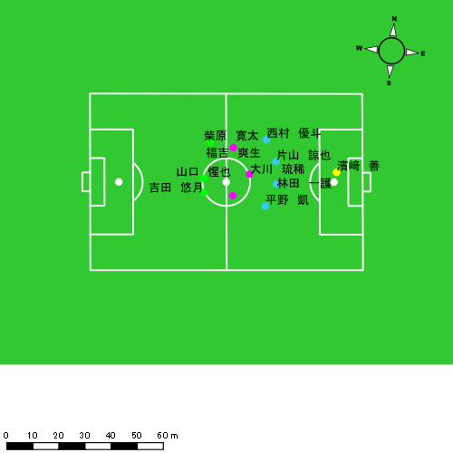 |  |  |  |  | 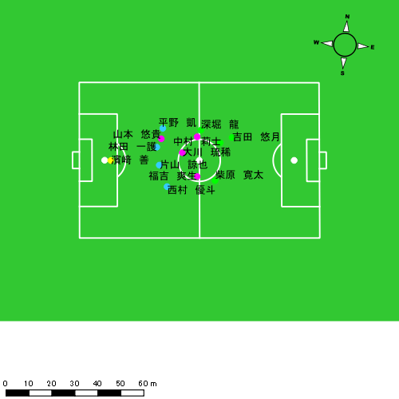

スプリント回数とハイスピード距離、加減速回数について
スプリント回数1…24.00km/hを超えた回数
スプリント回数2…20.00km/hを超えた回数
スプリント回数3…18.00km/hを超えた回数
ハイスピード距離…18.00km/hを超えた状態での移動距離
加減速回数…加速度が3.0m/s^2を超えて加速または減速した回数
加減速回数2…加速度が2.5m/s^2を超えて加速または減速した回数
加減速回数3…加速度が2.0m/s^2を超えて加速または減速した回数
前後バランス…プラス～前傾姿勢, マイナス～後傾姿勢
...

全体走行グラフ
速度ゾーングラフ

 | -5.4km/h | 5.4km/h-12.6km/h | 12.6km/h-18.0km/h | 18.0km/h-23.4km/h | 23.4km/h-28.8km/h | 28.8km/h-
濱﨑 善 | 1,802.52 | 2,179.37 | 360.31 | 27.52 | 2.67 | 0.00
平野 凱 | 1,930.57 | 4,998.80 | 1,547.57 | 449.28 | 17.54 | 0.00
西村 優斗 | 2,110.99 | 4,913.24 | 2,133.43 | 512.87 | 128.54 | 0.00
片山 諒也 | 2,094.71 | 4,664.74 | 1,621.02 | 377.41 | 76.21 | 0.00
福吉 爽生 | 1,982.49 | 5,515.18 | 2,988.69 | 839.09 | 176.63 | 0.00
吉田 悠月 | 1,314.67 | 4,672.57 | 1,829.45 | 641.33 | 232.42 | 8.16
山口 惺也 | 1,983.64 | 5,554.42 | 2,419.35 | 856.08 | 243.57 | 0.00
大川 琉稀 | 1,851.93 | 6,405.61 | 2,576.56 | 331.17 | 3.95 | 0.00
林田 一護 | 2,135.23 | 4,564.70 | 1,612.90 | 421.85 | 0.00 | 0.00
中村 莉士 | 1,563.95 | 5,189.80 | 2,839.58 | 993.17 | 207.64 | 212.32
柴原 寛太 | 1,844.21 | 5,580.73 | 3,008.14 | 1,087.29 | 227.49 | 0.00
深堀 龍 | 435.97 | 1,431.75 | 791.14 | 278.55 | 93.47 | 26.45
山本 悠貴 | 146.87 | 515.45 | 253.39 | 107.84 | 12.03 | 0.00

速度ゾーン（時間割合, セッション別）
速度ゾーン（時間割合詳細）
 | ZONE1 | ZONE2 | ZONE3 | ZONE4 | ZONE5 | ZONE6
0413vs大村前半 | 48.97% | 39.48% | 9.18% | 2.01% | 0.34% | 0.03% | 0413vs大村前半 0 - 15 | 47.48% | 39.62% | 9.70% | 2.57% | 0.53% | 0.09%
0413vs大村後半 | 49.36% | 38.60% | 9.66% | 2.01% | 0.31% | 0.06% | 15 - 30 | 51.53% | 38.50% | 8.11% | 1.70% | 0.16% | 0.00%
 |  |  |  |  |  |  | 30 - 45 | 48.92% | 39.83% | 9.16% | 1.75% | 0.34% | 0.00%
 |  |  |  |  |  |  | 45 - | 19.06% | 53.14% | 25.63% | 1.99% | 0.18% | 0.00%
 |  |  |  |  |  |  | 0413vs大村後半 0 - 15 | 47.31% | 41.02% | 9.49% | 1.89% | 0.29% | 0.01%
 |  |  |  |  |  |  | 15 - 30 | 52.70% | 34.80% | 10.23% | 1.98% | 0.29% | 0.00%
 |  |  |  |  |  |  | 30 - 45 | 48.59% | 40.02% | 8.89% | 1.96% | 0.37% | 0.16%
 |  |  |  |  |  |  | 45 - | 46.67% | 38.41% | 11.58% | 3.01% | 0.26% | 0.07%

合計 / 走行距離
平均 / 走行距離
0413vs大村前半 0 - 15 | 18350.98 | 959.60 | 1544.65 | 1905.66 | 1831.93 | 1829.19 | 7.53 | 141.24 | 208.71 | 210.18 | 9.34% | 0.78% | 8.97% | 10.55% | 11.48% | 111.22 | 63.97 | 102.98 | 127.04 | 122.13 | 11.09 | 0.50 | 9.42 | 13.91 | 14.01 | 21 | 0 | 1.5 | 2.3333333333 | 2.6666666667 | 331.78 | 0.00 | 22.01 | 53.92 | 27.32
15 - 30 | 16804.68 | 680.24 | 1428.31 | 1702.94 | 1767.46 | 973.60 | 16.84 | 54.27 | 119.79 | 126.77 | 5.42% | 2.48% | 3.72% | 6.95% | 7.14% | 101.85 | 45.35 | 95.22 | 113.53 | 117.83 | 5.90 | 1.12 | 3.62 | 7.99 | 8.45 | 5 | 0 | 0 | 0.66666666667 | 1 | 65.17 | 0.00 | 0.00 | 6.88 | 14.85
30 - 45 | 17618.33 | 721.20 | 1480.00 | 1821.26 | 1837.78 | 1135.40 | 0.00 | 53.83 | 91.40 | 215.29 | 5.81% | 0.00% | 3.59% | 4.94% | 11.59% | 106.78 | 48.08 | 98.67 | 121.42 | 122.52 | 6.88 | 0.00 | 3.59 | 6.09 | 14.35 | 11 | 0 | 1 | 0.33333333333 | 2 | 177.86 | 0.00 | 12.05 | 3.48 | 39.75
45 - | 912.54 | 23.05 | 86.76 | 95.79 | 85.03 | 33.06 | 0.00 | 4.95 | 0.00 | 4.42 | 3.02% | 0.00% | 5.28% | 0.00% | 4.02% | 160.56 | 44.62 | 167.92 | 185.40 | 164.57 | 5.82 | 0.00 | 9.58 | 0.00 | 8.55 | 0 | 0 | 0 | 0 | 0 | 0.00 | 0.00 | 0.00 | 0.00 | 0.00
0413vs大村後半 0 - 15 | 18050.44 | 747.02 | 1426.17 | 1950.10 | 1916.15 | 1170.47 | 5.03 | 71.71 | 117.38 | 175.49 | 6.03% | 0.67% | 5.04% | 5.96% | 9.22% | 109.40 | 49.80 | 95.08 | 130.01 | 127.74 | 7.09 | 0.34 | 4.78 | 7.83 | 11.70 | 9 | 0 | 0 | 0.33333333333 | 2.6666666667 | 162.02 | 0.00 | 0.00 | 9.86 | 44.15
15 - 30 | 16727.98 | 538.34 | 1369.78 | 1770.81 | 1799.36 | 1192.49 | 0.00 | 59.93 | 149.10 | 168.49 | 6.73% | 0.00% | 4.31% | 8.46% | 9.55% | 104.11 | 35.89 | 91.32 | 118.05 | 123.50 | 7.83 | 0.00 | 4.00 | 9.94 | 12.05 | 12 | 0 | 0.5 | 1.3333333333 | 2 | 146.15 | 0.00 | 4.21 | 18.11 | 24.99
30 - 45 | 17771.43 | 559.08 | 1466.55 | 1910.73 | 1400.83 | 1407.74 | 0.00 | 59.43 | 163.30 | 169.81 | 6.88% | 0.00% | 3.99% | 9.29% | 9.09% | 101.25 | 37.27 | 97.77 | 128.60 | 93.39 | 8.63 | 0.00 | 3.96 | 12.77 | 11.32 | 13 | 0 | 0.25 | 0.66543438078 | 2.5 | 315.73 | 0.00 | 2.49 | 60.30 | 31.14
45 - | 3685.70 | 142.54 | 272.63 | 406.87 | 410.68 | 354.65 | 0.00 | 12.24 | 63.61 | 38.28 | 8.56% | 0.00% | 4.78% | 15.65% | 9.37% | 114.23 | 48.59 | 92.94 | 138.70 | 140.01 | 10.99 | 0.00 | 4.17 | 21.69 | 13.05 | 2 | 0 | 0 | 0.33333333333 | 0.33333333333 | 62.15 | 0.00 | 0.00 | 2.28 | 18.44

合計 / ハイスピード距離
平均 / ハイスピード距離

平均 / %HIR
平均 / %HIR

平均 / １分毎走行距離
平均 / １分毎走行距離

平均 / １分毎ハイスピード距離
平均 / １分毎ハイスピード距離

合計 / スプリント回数
平均 / スプリント回数

合計 / スプリント距離
平均 / スプリント距離

濱﨑 善
...
 | 計測開始（JST） | 計測終了（JST） | ディフェンディング サード | ミドル サード | アタッキング サード |  | ZONE1 (m, hh:mm:ss) |  | ZONE2 (m, hh:mm:ss) |  | ZONE3 (m, hh:mm:ss) |  | ZONE4 (m, hh:mm:ss) |  | ZONE5 (m, hh:mm:ss) |  | ZONE6 (m, hh:mm:ss) |  | 合計
0413vs大村前半 | 2025/04/13 12:20:14 - 2025/04/13 12:35:13 |  | 99.79% | 0.21% | 0.00% | 0413vs大村前半 0 - 15 | 316.76 | 0:10:39 | 521.16 | 0:03:50 | 113.37 | 0:00:29 | 8.31 | 0:00:02 | 0.00 | 0:00:00 | 0.00 | 0:00:00 | 959.60
 | 2025/04/13 12:35:14 - 2025/04/13 12:50:13 |  | 100.00% | 0.00% | 0.00% | 15 - 30 | 329.68 | 0:12:28 | 291.07 | 0:02:19 | 42.95 | 0:00:10 | 14.17 | 0:00:02 | 2.67 | 0:00:00 | 0.00 | 0:00:00 | 680.54
 | 2025/04/13 12:50:14 - 2025/04/13 13:05:13 |  | 100.00% | 0.00% | 0.00% | 30 - 45 | 280.71 | 0:11:59 | 353.32 | 0:02:39 | 87.17 | 0:00:22 | 0.00 | 0:00:00 | 0.00 | 0:00:00 | 0.00 | 0:00:00 | 721.20
 | 2025/04/13 13:05:14 - 2025/04/13 13:05:44 |  | 100.00% | 0.00% | 0.00% | 45 - | 15.26 | 0:00:27 | 7.79 | 0:00:04 | 0.00 | 0:00:00 | 0.00 | 0:00:00 | 0.00 | 0:00:00 | 0.00 | 0:00:00 | 23.05
0413vs大村後半 | 2025/04/13 13:20:45 - 2025/04/13 13:35:44 |  | 100.00% | 0.00% | 0.00% | 0413vs大村後半 0 - 15 | 292.09 | 0:11:54 | 377.76 | 0:02:47 | 72.14 | 0:00:18 | 5.03 | 0:00:01 | 0.00 | 0:00:00 | 0.00 | 0:00:00 | 747.02
 | 2025/04/13 13:35:45 - 2025/04/13 13:50:44 |  | 100.00% | 0.00% | 0.00% | 15 - 30 | 232.68 | 0:12:47 | 264.06 | 0:02:02 | 41.88 | 0:00:10 | 0.00 | 0:00:00 | 0.00 | 0:00:00 | 0.00 | 0:00:00 | 538.62
 | 2025/04/13 13:50:45 - 2025/04/13 14:05:44 |  | 100.00% | 0.00% | 0.00% | 30 - 45 | 271.23 | 0:12:46 | 285.31 | 0:02:13 | 2.80 | 0:00:01 | 0.00 | 0:00:00 | 0.00 | 0:00:00 | 0.00 | 0:00:00 | 559.34
 | 2025/04/13 14:05:45 - 2025/04/13 14:08:40 |  | 100.00% | 0.00% | 0.00% | 45 - | 64.11 | 0:02:18 | 78.90 | 0:00:38 | 0.00 | 0:00:00 | 0.00 | 0:00:00 | 0.00 | 0:00:00 | 0.00 | 0:00:00 | 143.00
 |  |  |  |  |  |  | 1,802.52 | 1:15:20 | 2,179.37 | 0:16:32 | 360.31 | 0:01:30 | 27.52 | 0:00:05 | 2.67 | 0:00:00 | 0.00 | 0:00:00 | 4,372.38

速度ゾーン（時間割合）グラフ
速度ゾーン（時間割合, セッション別）
速度ゾーン（時間割合詳細）
ZONE1 | ZONE2 | ZONE3 | ZONE4 | ZONE5 | ZONE6 | 0413vs大村前半 | 78.14% | 19.49% | 2.21% | 0.15% | 0.01% | 0.00% | 0413vs大村前半 0 - 15 | 71.06% | 25.58% | 3.18% | 0.18% | 0.00% | 0.00%
1:15:20 | 0:16:32 | 0:01:30 | 0:00:05 | 0:00:00 | 0:00:00 | 0413vs大村後半 | 82.96% | 15.99% | 1.02% | 0.03% | 0.00% | 0.00% | 15 - 30 | 83.13% | 15.42% | 1.13% | 0.27% | 0.04% | 0.00%
 |  |  |  |  |  |  |  |  |  |  |  |  | 30 - 45 | 79.89% | 17.71% | 2.40% | 0.00% | 0.00% | 0.00%
 |  |  |  |  |  |  |  |  |  |  |  |  | 45 - | 87.74% | 12.26% | 0.00% | 0.00% | 0.00% | 0.00%
 |  |  |  |  |  |  |  |  |  |  |  |  | 0413vs大村後半 0 - 15 | 79.29% | 18.58% | 2.02% | 0.11% | 0.00% | 0.00%
 |  |  |  |  |  |  |  |  |  |  |  |  | 15 - 30 | 85.27% | 13.60% | 1.13% | 0.00% | 0.00% | 0.00%
 |  |  |  |  |  |  |  |  |  |  |  |  | 30 - 45 | 85.16% | 14.76% | 0.09% | 0.00% | 0.00% | 0.00%
 |  |  |  |  |  |  |  |  |  |  |  |  | 45 - | 78.64% | 21.36% | 0.00% | 0.00% | 0.00% | 0.00%

1分毎走行距離
1分毎ハイスピード距離
速度ゾーングラフ
0413vs大村前半 0 - 15 | 63.97333708 | 0.50195572613
15 - 30 | 45.34956395 | 1.122812683
30 - 45 | 48.079959113 | 0
45 - | 44.619536052 | 0
0413vs大村後半 0 - 15 | 49.801280255 | 0.33517359667
15 - 30 | 35.889314798 | 0
30 - 45 | 37.271859225 | 0
45 - | 48.59344569 | 0

少ない 出現率 多い
少ない 出現率 多い
少ない 出現率 多い
0413vs大村前半 平均ポジション |  |  |  |  | 0413vs大村前半 ハイスピードゾーン |  |  |  |  |  |  | 0413vs大村前半 スプリントゾーン2 |  |  |  |  |  |  | 0413vs大村前半 スプリントゾーン3
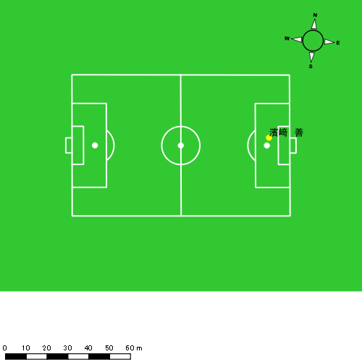 |  |  |  |  | 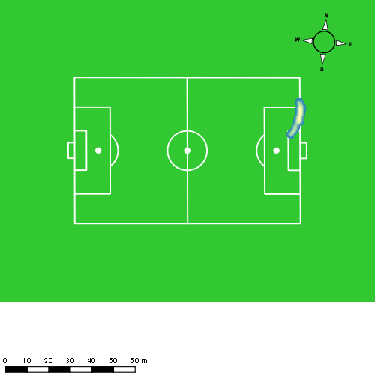 |  |  |  |  |  |  | 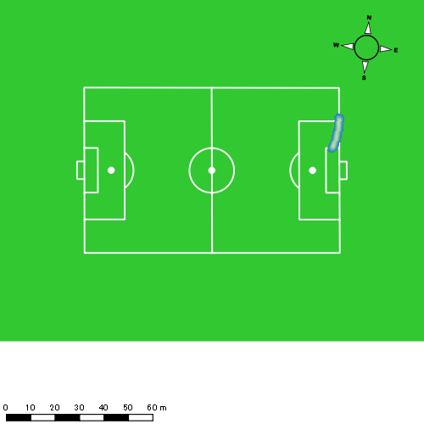
0413vs大村後半 平均ポジション |  |  |  |  | 0413vs大村後半 ハイスピードゾーン |  |  |  |  |  |  | 0413vs大村後半 スプリントゾーン3
少ない 出現率 多い
少ない 出現率 多い
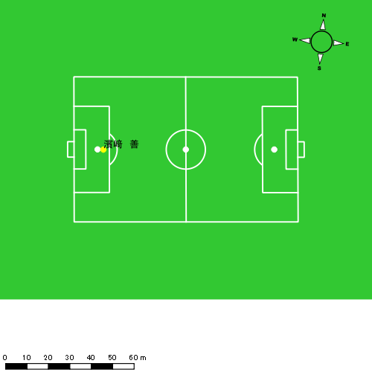 |  |  |  |  | 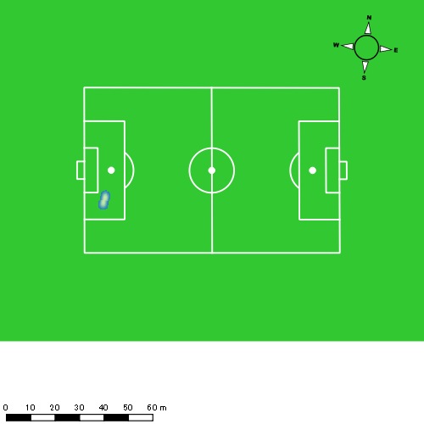

平野 凱
...
 | 計測開始（JST） | 計測終了（JST） | ディフェンディング サード | ミドル サード | アタッキング サード |  | ZONE1 (m, hh:mm:ss) |  | ZONE2 (m, hh:mm:ss) |  | ZONE3 (m, hh:mm:ss) |  | ZONE4 (m, hh:mm:ss) |  | ZONE5 (m, hh:mm:ss) |  | ZONE6 (m, hh:mm:ss) |  | 合計
0413vs大村前半 | 2025/04/13 12:20:14 - 2025/04/13 12:35:13 |  | 26.36% | 73.64% | 0.00% | 0413vs大村前半 0 - 15 | 291.35 | 0:08:03 | 771.13 | 0:05:37 | 271.10 | 0:01:06 | 81.53 | 0:00:14 | 0.00 | 0:00:00 | 0.00 | 0:00:00 | 1,415.11
 | 2025/04/13 12:35:14 - 2025/04/13 12:50:13 |  | 33.47% | 63.07% | 3.46% | 15 - 30 | 285.42 | 0:08:12 | 780.25 | 0:05:41 | 235.85 | 0:00:57 | 55.38 | 0:00:10 | 0.00 | 0:00:00 | 0.00 | 0:00:00 | 1,356.89
 | 2025/04/13 12:50:14 - 2025/04/13 13:05:13 |  | 54.54% | 45.46% | 0.00% | 30 - 45 | 305.36 | 0:07:41 | 903.42 | 0:06:18 | 207.89 | 0:00:51 | 42.69 | 0:00:07 | 13.54 | 0:00:02 | 0.00 | 0:00:00 | 1,472.90
 | 2025/04/13 13:05:14 - 2025/04/13 13:05:44 |  | 100.00% | 0.00% | 0.00% | 45 - | 4.21 | 0:00:04 | 53.19 | 0:00:21 | 23.36 | 0:00:06 | 3.10 | 0:00:01 | 0.00 | 0:00:00 | 0.00 | 0:00:00 | 83.86
0413vs大村後半 | 2025/04/13 13:20:45 - 2025/04/13 13:35:44 |  | 33.24% | 66.76% | 0.00% | 0413vs大村後半 0 - 15 | 328.24 | 0:08:15 | 766.30 | 0:05:26 | 263.34 | 0:01:04 | 86.90 | 0:00:15 | 4.00 | 0:00:01 | 0.00 | 0:00:00 | 1,448.79
 | 2025/04/13 13:35:45 - 2025/04/13 13:50:44 |  | 32.48% | 66.87% | 0.66% | 15 - 30 | 323.42 | 0:08:39 | 730.96 | 0:05:07 | 259.93 | 0:01:03 | 52.20 | 0:00:10 | 0.00 | 0:00:00 | 0.00 | 0:00:00 | 1,366.52
 | 2025/04/13 13:50:45 - 2025/04/13 14:05:44 |  | 65.95% | 34.05% | 0.00% | 30 - 45 | 339.21 | 0:07:36 | 852.55 | 0:06:12 | 227.28 | 0:00:53 | 107.45 | 0:00:19 | 0.00 | 0:00:00 | 0.00 | 0:00:00 | 1,526.50
 | 2025/04/13 14:05:45 - 2025/04/13 14:08:40 |  | 35.97% | 64.03% | 0.00% | 45 - | 53.35 | 0:01:32 | 140.99 | 0:01:07 | 58.81 | 0:00:13 | 20.03 | 0:00:04 | 0.00 | 0:00:00 | 0.00 | 0:00:00 | 273.20
 |  |  |  |  |  |  | 1,930.57 | 0:50:02 | 4,998.80 | 0:35:50 | 1,547.57 | 0:06:13 | 449.28 | 0:01:20 | 17.54 | 0:00:03 | 0.00 | 0:00:00 | 8,943.76

速度ゾーン（時間割合）グラフ
速度ゾーン（時間割合, セッション別）
速度ゾーン（時間割合詳細）
ZONE1 | ZONE2 | ZONE3 | ZONE4 | ZONE5 | ZONE6 | 0413vs大村前半 | 52.72% | 39.45% | 6.56% | 1.19% | 0.07% | 0.00% | 0413vs大村前半 0 - 15 | 53.63% | 37.47% | 7.29% | 1.60% | 0.00% | 0.00%
0:50:02 | 0:35:50 | 0:06:13 | 0:01:20 | 0:00:03 | 0:00:00 | 0413vs大村後半 | 54.31% | 37.28% | 6.73% | 1.66% | 0.02% | 0.00% | 15 - 30 | 54.69% | 37.89% | 6.29% | 1.13% | 0.00% | 0.00%
 |  |  |  |  |  |  |  |  |  |  |  |  | 30 - 45 | 51.22% | 42.02% | 5.71% | 0.82% | 0.22% | 0.00%
 |  |  |  |  |  |  |  |  |  |  |  |  | 45 - | 12.26% | 67.74% | 18.06% | 1.94% | 0.00% | 0.00%
 |  |  |  |  |  |  |  |  |  |  |  |  | 0413vs大村後半 0 - 15 | 54.98% | 36.20% | 7.07% | 1.69% | 0.07% | 0.00%
 |  |  |  |  |  |  |  |  |  |  |  |  | 15 - 30 | 57.71% | 34.16% | 7.04% | 1.09% | 0.00% | 0.00%
 |  |  |  |  |  |  |  |  |  |  |  |  | 30 - 45 | 50.64% | 41.33% | 5.93% | 2.09% | 0.00% | 0.00%
 |  |  |  |  |  |  |  |  |  |  |  |  | 45 - | 52.27% | 38.07% | 7.50% | 2.16% | 0.00% | 0.00%

1分毎走行距離
1分毎ハイスピード距離
速度ゾーングラフ
0413vs大村前半 0 - 15 | 94.340628131 | 5.0828034804
15 - 30 | 90.459380724 | 3.4718668712
30 - 45 | 98.185229232 | 3.3889348056
45 - | 161.37020569 | 0
0413vs大村後半 0 - 15 | 96.585877866 | 5.4108605557
15 - 30 | 91.088866429 | 3.2075622226
30 - 45 | 101.75122075 | 6.8112285239
45 - | 92.867674672 | 6.8289077892

少ない 出現率 多い
少ない 出現率 多い
少ない 出現率 多い
少ない 出現率 多い
0413vs大村前半 平均ポジション |  |  |  |  | 0413vs大村前半 ハイスピードゾーン |  |  |  |  |  |  | 0413vs大村前半 スプリントゾーン1 |  |  |  |  |  |  | 0413vs大村前半 スプリントゾーン2 | 0413vs大村前半 スプリントゾーン3
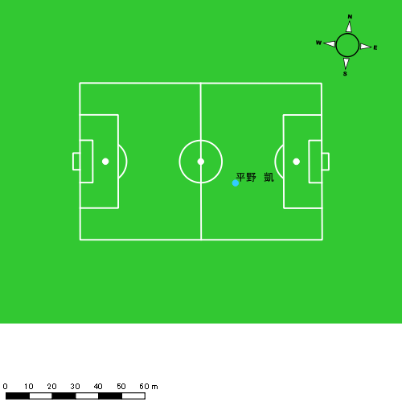 |  |  |  |  | 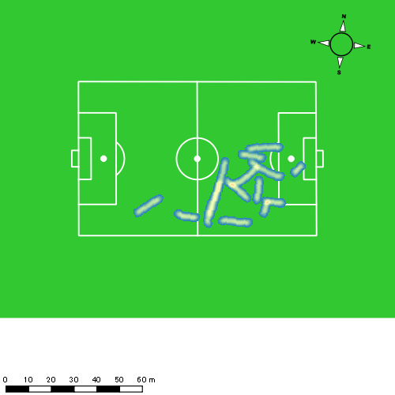 |  |  |  |  |  |  | 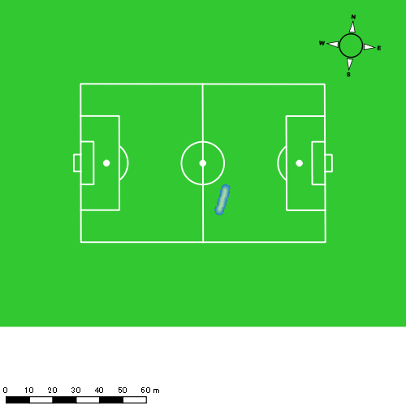 |  |  |  |  |  |  | 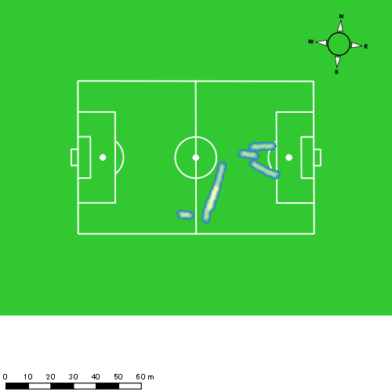
0413vs大村後半 平均ポジション |  |  |  |  | 0413vs大村後半 ハイスピードゾーン |  |  |  |  |  |  | 0413vs大村後半 スプリントゾーン2 |  |  |  |  |  |  | 0413vs大村後半 スプリントゾーン3
少ない 出現率 多い
少ない 出現率 多い
少ない 出現率 多い
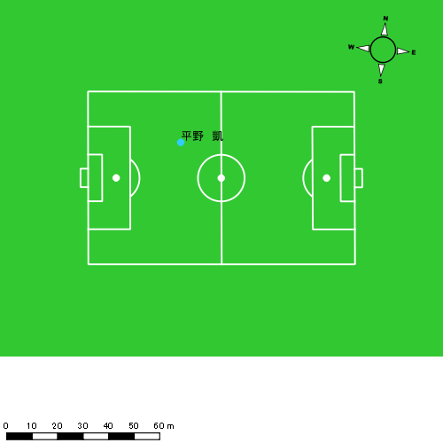 |  |  |  |  | 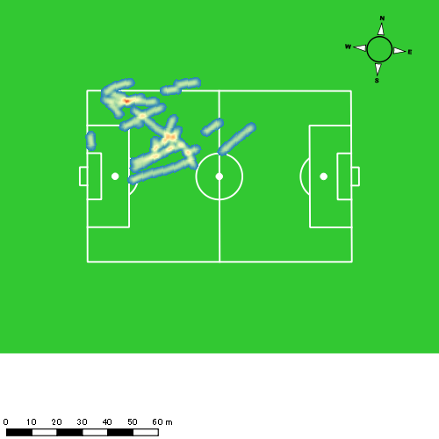 |  |  |  |  |  |  | 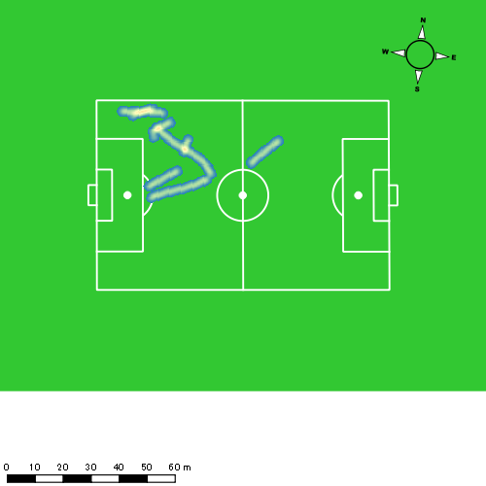

西村 優斗
...
 | 計測開始（JST） | 計測終了（JST） | ディフェンディング サード | ミドル サード | アタッキング サード |  | ZONE1 (m, hh:mm:ss) |  | ZONE2 (m, hh:mm:ss) |  | ZONE3 (m, hh:mm:ss) |  | ZONE4 (m, hh:mm:ss) |  | ZONE5 (m, hh:mm:ss) |  | ZONE6 (m, hh:mm:ss) |  | 合計
0413vs大村前半 | 2025/04/13 12:20:14 - 2025/04/13 12:35:13 |  | 25.69% | 65.56% | 8.75% | 0413vs大村前半 0 - 15 | 343.17 | 0:07:15 | 819.27 | 0:05:53 | 335.26 | 0:01:22 | 124.43 | 0:00:22 | 60.95 | 0:00:08 | 0.00 | 0:00:00 | 1,683.09
 | 2025/04/13 12:35:14 - 2025/04/13 12:50:13 |  | 40.50% | 56.09% | 3.42% | 15 - 30 | 353.73 | 0:07:22 | 818.77 | 0:05:50 | 365.90 | 0:01:30 | 92.92 | 0:00:17 | 4.09 | 0:00:01 | 0.00 | 0:00:00 | 1,635.40
 | 2025/04/13 12:50:14 - 2025/04/13 13:05:13 |  | 62.87% | 37.13% | 0.00% | 30 - 45 | 393.29 | 0:07:59 | 700.58 | 0:05:14 | 365.33 | 0:01:29 | 72.13 | 0:00:13 | 29.97 | 0:00:04 | 0.00 | 0:00:00 | 1,561.30
 | 2025/04/13 13:05:14 - 2025/04/13 13:05:44 |  | 100.00% | 0.00% | 0.00% | 45 - | 5.66 | 0:00:06 | 29.03 | 0:00:13 | 44.96 | 0:00:11 | 7.28 | 0:00:01 | 4.04 | 0:00:01 | 0.00 | 0:00:00 | 90.97
0413vs大村後半 | 2025/04/13 13:20:45 - 2025/04/13 13:35:44 |  | 37.71% | 59.28% | 3.01% | 0413vs大村後半 0 - 15 | 318.17 | 0:07:33 | 864.34 | 0:06:09 | 265.45 | 0:01:05 | 71.90 | 0:00:13 | 0.00 | 0:00:00 | 0.00 | 0:00:00 | 1,519.86
 | 2025/04/13 13:35:45 - 2025/04/13 13:50:44 |  | 36.17% | 46.45% | 17.38% | 15 - 30 | 305.96 | 0:08:03 | 686.11 | 0:04:59 | 407.72 | 0:01:39 | 89.26 | 0:00:16 | 16.83 | 0:00:02 | 0.00 | 0:00:00 | 1,505.88
 | 2025/04/13 13:50:45 - 2025/04/13 14:05:44 |  | 68.79% | 31.21% | 0.00% | 30 - 45 | 327.70 | 0:07:42 | 801.14 | 0:05:57 | 288.61 | 0:01:10 | 54.95 | 0:00:10 | 12.67 | 0:00:02 | 0.00 | 0:00:00 | 1,485.06
 | 2025/04/13 14:05:45 - 2025/04/13 14:08:40 |  | 33.61% | 66.39% | 0.00% | 45 - | 63.30 | 0:01:22 | 193.99 | 0:01:19 | 60.21 | 0:00:15 | 0.00 | 0:00:00 | 0.00 | 0:00:00 | 0.00 | 0:00:00 | 317.51
 |  |  |  |  |  |  | 2,110.99 | 0:47:22 | 4,913.24 | 0:35:34 | 2,133.43 | 0:08:41 | 512.87 | 0:01:32 | 128.54 | 0:00:18 | 0.00 | 0:00:00 | 9,799.07

速度ゾーン（時間割合）グラフ
速度ゾーン（時間割合, セッション別）
速度ゾーン（時間割合詳細）
ZONE1 | ZONE2 | ZONE3 | ZONE4 | ZONE5 | ZONE6 | 0413vs大村前半 | 49.88% | 37.73% | 9.96% | 1.93% | 0.51% | 0.00% | 0413vs大村前半 0 - 15 | 48.32% | 39.19% | 9.11% | 2.44% | 0.93% | 0.00%
0:47:22 | 0:35:34 | 0:08:41 | 0:01:32 | 0:00:18 | 0:00:00 | 0413vs大村後半 | 51.47% | 38.37% | 8.66% | 1.36% | 0.15% | 0.00% | 15 - 30 | 49.16% | 38.93% | 10.00% | 1.84% | 0.07% | 0.00%
 |  |  |  |  |  |  |  |  |  |  |  |  | 30 - 45 | 53.24% | 34.91% | 9.93% | 1.44% | 0.47% | 0.00%
 |  |  |  |  |  |  |  |  |  |  |  |  | 45 - | 18.06% | 41.94% | 34.19% | 3.87% | 1.94% | 0.00%
 |  |  |  |  |  |  |  |  |  |  |  |  | 0413vs大村後半 0 - 15 | 50.36% | 40.96% | 7.27% | 1.42% | 0.00% | 0.00%
 |  |  |  |  |  |  |  |  |  |  |  |  | 15 - 30 | 53.69% | 33.18% | 11.04% | 1.82% | 0.27% | 0.00%
 |  |  |  |  |  |  |  |  |  |  |  |  | 30 - 45 | 51.31% | 39.64% | 7.73% | 1.11% | 0.20% | 0.00%
 |  |  |  |  |  |  |  |  |  |  |  |  | 45 - | 46.59% | 45.11% | 8.30% | 0.00% | 0.00% | 0.00%

1分毎走行距離
1分毎ハイスピード距離
速度ゾーングラフ
0413vs大村前半 0 - 15 | 112.20606972 | 12.358773981
15 - 30 | 108.97819315 | 5.9679049115
30 - 45 | 104.0719622 | 6.3194992328
45 - | 174.28765236 | 21.89709613
0413vs大村後半 0 - 15 | 101.32393878 | 4.4452731802
15 - 30 | 100.32270384 | 6.3605729733
30 - 45 | 98.983523027 | 4.3057230619
45 - | 107.91028845 | 0

少ない 出現率 多い
少ない 出現率 多い
少ない 出現率 多い
少ない 出現率 多い
0413vs大村前半 平均ポジション |  |  |  |  | 0413vs大村前半 ハイスピードゾーン |  |  |  |  |  |  | 0413vs大村前半 スプリントゾーン1 |  |  |  |  |  |  | 0413vs大村前半 スプリントゾーン2 | 0413vs大村前半 スプリントゾーン3
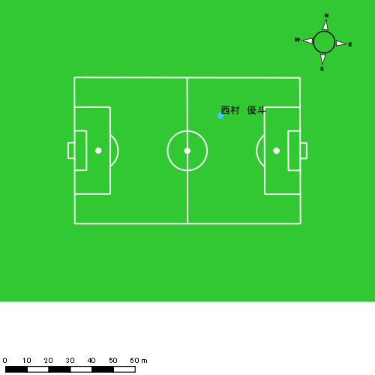 |  |  |  |  | 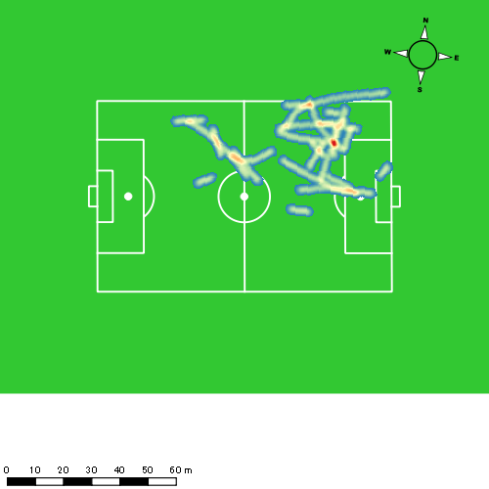 |  |  |  |  |  |  | 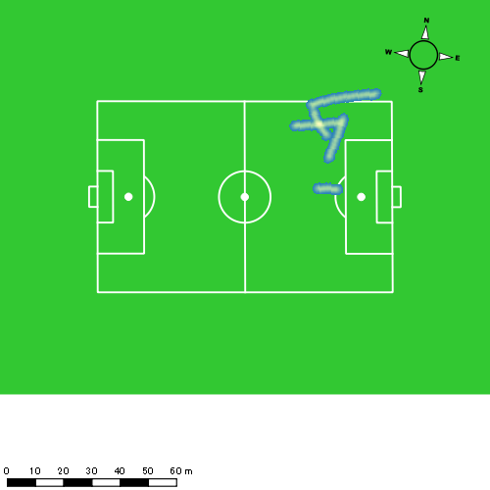 |  |  |  |  |  |  | 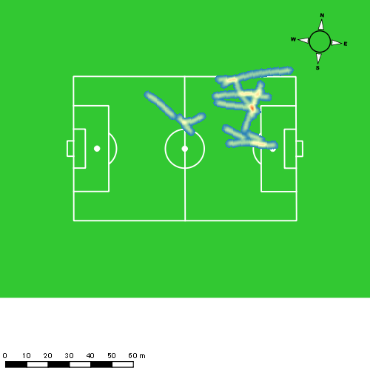
0413vs大村後半 平均ポジション |  |  |  |  | 0413vs大村後半 ハイスピードゾーン |  |  |  |  |  |  | 0413vs大村後半 スプリントゾーン1 |  |  |  |  |  |  | 0413vs大村後半 スプリントゾーン2 | 0413vs大村後半 スプリントゾーン3
少ない 出現率 多い
少ない 出現率 多い
少ない 出現率 多い
少ない 出現率 多い
 |  |  |  |  | 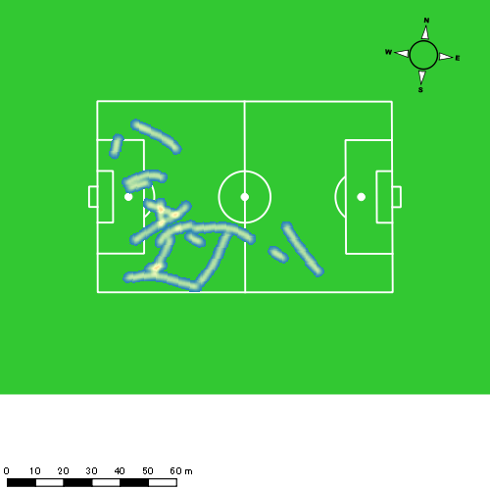 |  |  |  |  |  |  | 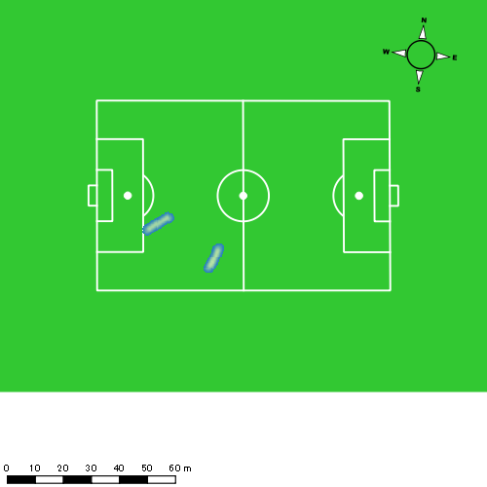 |  |  |  |  |  |  | 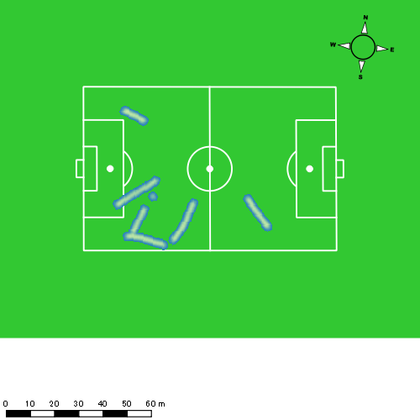

片山 諒也
...
 | 計測開始（JST） | 計測終了（JST） | ディフェンディング サード | ミドル サード | アタッキング サード |  | ZONE1 (m, hh:mm:ss) |  | ZONE2 (m, hh:mm:ss) |  | ZONE3 (m, hh:mm:ss) |  | ZONE4 (m, hh:mm:ss) |  | ZONE5 (m, hh:mm:ss) |  | ZONE6 (m, hh:mm:ss) |  | 合計
0413vs大村前半 | 2025/04/13 12:20:14 - 2025/04/13 12:35:13 |  | 43.53% | 50.27% | 6.21% | 0413vs大村前半 0 - 15 | 338.58 | 0:07:21 | 833.48 | 0:06:03 | 261.31 | 0:01:03 | 153.41 | 0:00:27 | 41.70 | 0:00:06 | 0.00 | 0:00:00 | 1,628.48
 | 2025/04/13 12:35:14 - 2025/04/13 12:50:13 |  | 43.65% | 56.15% | 0.20% | 15 - 30 | 331.81 | 0:08:42 | 718.18 | 0:05:06 | 260.77 | 0:01:04 | 44.87 | 0:00:08 | 0.00 | 0:00:00 | 0.00 | 0:00:00 | 1,355.64
 | 2025/04/13 12:50:14 - 2025/04/13 13:05:13 |  | 65.86% | 34.14% | 0.00% | 30 - 45 | 344.05 | 0:08:10 | 812.26 | 0:05:44 | 227.27 | 0:00:56 | 46.46 | 0:00:08 | 12.61 | 0:00:02 | 0.00 | 0:00:00 | 1,442.66
 | 2025/04/13 13:05:14 - 2025/04/13 13:05:44 |  | 100.00% | 0.00% | 0.00% | 45 - | 7.51 | 0:00:07 | 48.04 | 0:00:19 | 16.61 | 0:00:04 | 3.19 | 0:00:01 | 0.00 | 0:00:00 | 0.00 | 0:00:00 | 75.34
0413vs大村後半 | 2025/04/13 13:20:45 - 2025/04/13 13:35:44 |  | 38.66% | 61.34% | 0.00% | 0413vs大村後半 0 - 15 | 324.54 | 0:08:33 | 726.52 | 0:05:14 | 259.29 | 0:01:03 | 41.75 | 0:00:07 | 13.47 | 0:00:02 | 0.00 | 0:00:00 | 1,365.57
 | 2025/04/13 13:35:45 - 2025/04/13 13:50:44 |  | 37.98% | 52.67% | 9.36% | 15 - 30 | 353.88 | 0:09:10 | 624.39 | 0:04:28 | 298.88 | 0:01:12 | 48.65 | 0:00:09 | 8.43 | 0:00:01 | 0.00 | 0:00:00 | 1,334.23
 | 2025/04/13 13:50:45 - 2025/04/13 14:05:44 |  | 74.25% | 25.75% | 0.00% | 30 - 45 | 331.58 | 0:08:22 | 759.11 | 0:05:32 | 245.94 | 0:00:59 | 39.08 | 0:00:07 | 0.00 | 0:00:00 | 0.00 | 0:00:00 | 1,375.70
 | 2025/04/13 14:05:45 - 2025/04/13 14:08:40 |  | 37.42% | 62.58% | 0.00% | 45 - | 62.76 | 0:01:40 | 142.75 | 0:01:04 | 50.95 | 0:00:12 | 0.00 | 0:00:00 | 0.00 | 0:00:00 | 0.00 | 0:00:00 | 256.47
 |  |  |  |  |  |  | 2,094.71 | 0:52:04 | 4,664.74 | 0:33:30 | 1,621.02 | 0:06:33 | 377.41 | 0:01:08 | 76.21 | 0:00:11 | 0.00 | 0:00:00 | 8,834.09

速度ゾーン（時間割合）グラフ
速度ゾーン（時間割合, セッション別）
速度ゾーン（時間割合詳細）
ZONE1 | ZONE2 | ZONE3 | ZONE4 | ZONE5 | ZONE6 | 0413vs大村前半 | 53.44% | 37.81% | 6.85% | 1.63% | 0.28% | 0.00% | 0413vs大村前半 0 - 15 | 49.01% | 40.30% | 7.02% | 3.02% | 0.64% | 0.00%
0:52:04 | 0:33:30 | 0:06:33 | 0:01:08 | 0:00:11 | 0:00:00 | 0413vs大村後半 | 57.89% | 34.01% | 7.18% | 0.81% | 0.11% | 0.00% | 15 - 30 | 57.96% | 34.04% | 7.07% | 0.93% | 0.00% | 0.00%
 |  |  |  |  |  |  |  |  |  |  |  |  | 30 - 45 | 54.44% | 38.22% | 6.22% | 0.91% | 0.20% | 0.00%
 |  |  |  |  |  |  |  |  |  |  |  |  | 45 - | 21.94% | 62.58% | 13.55% | 1.94% | 0.00% | 0.00%
 |  |  |  |  |  |  |  |  |  |  |  |  | 0413vs大村後半 0 - 15 | 57.00% | 34.93% | 7.04% | 0.80% | 0.22% | 0.00%
 |  |  |  |  |  |  |  |  |  |  |  |  | 15 - 30 | 61.11% | 29.76% | 8.00% | 1.00% | 0.13% | 0.00%
 |  |  |  |  |  |  |  |  |  |  |  |  | 30 - 45 | 55.76% | 36.89% | 6.56% | 0.80% | 0.00% | 0.00%
 |  |  |  |  |  |  |  |  |  |  |  |  | 45 - | 56.93% | 36.25% | 6.82% | 0.00% | 0.00% | 0.00%

1分毎走行距離
1分毎ハイスピード距離
速度ゾーングラフ
0413vs大村前半 0 - 15 | 108.56565548 | 12.743101547
15 - 30 | 90.348877437 | 2.5886323545
30 - 45 | 96.150804846 | 3.3705717433
45 - | 144.24514756 | 0
0413vs大村後半 0 - 15 | 91.037893032 | 3.608472942
15 - 30 | 88.928398169 | 3.3637519706
30 - 45 | 91.691256144 | 1.5811486788
45 - | 87.077281512 | 0

少ない 出現率 多い
少ない 出現率 多い
少ない 出現率 多い
少ない 出現率 多い
0413vs大村前半 平均ポジション |  |  |  |  | 0413vs大村前半 ハイスピードゾーン |  |  |  |  |  |  | 0413vs大村前半 スプリントゾーン1 |  |  |  |  |  |  | 0413vs大村前半 スプリントゾーン2 | 0413vs大村前半 スプリントゾーン3
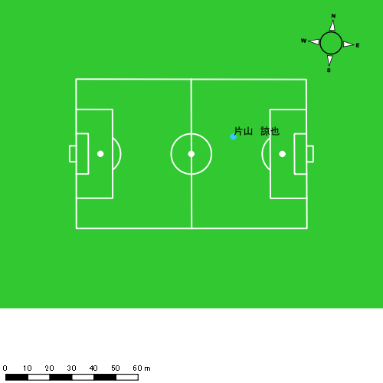 |  |  |  |  | 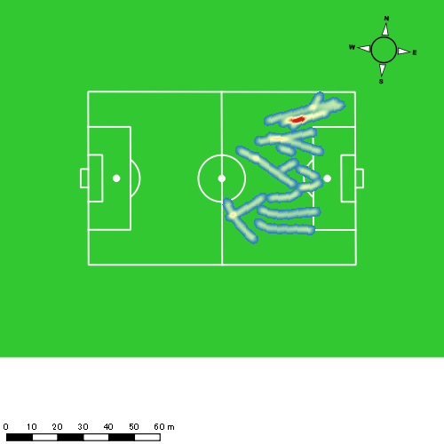 |  |  |  |  |  |  | 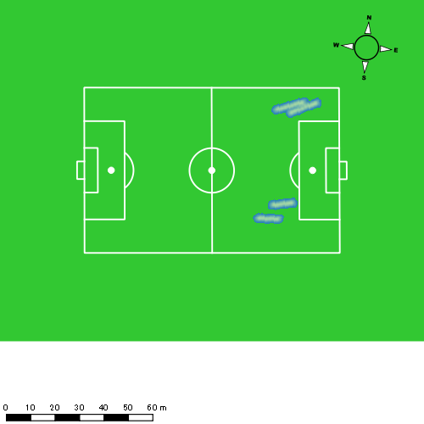 |  |  |  |  |  |  | 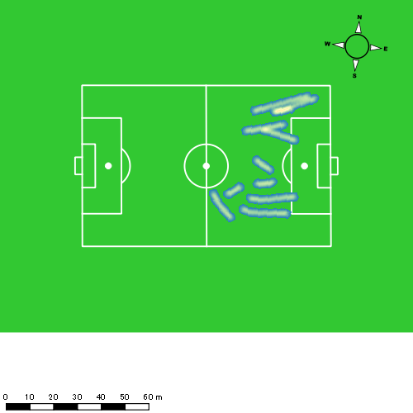
0413vs大村後半 平均ポジション |  |  |  |  | 0413vs大村後半 ハイスピードゾーン |  |  |  |  |  |  | 0413vs大村後半 スプリントゾーン1 |  |  |  |  |  |  | 0413vs大村後半 スプリントゾーン2 | 0413vs大村後半 スプリントゾーン3
少ない 出現率 多い
少ない 出現率 多い
少ない 出現率 多い
少ない 出現率 多い
 |  |  |  |  | 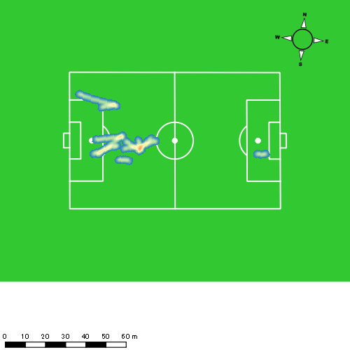 |  |  |  |  |  |  |  |  |  |  |  |  |  | 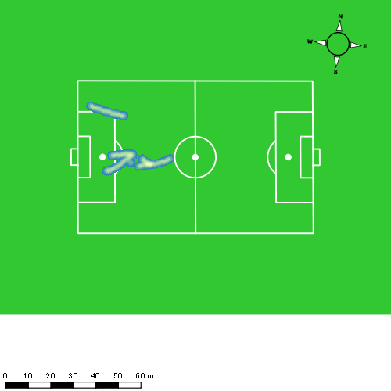

福吉 爽生
...
 | 計測開始（JST） | 計測終了（JST） | ディフェンディング サード | ミドル サード | アタッキング サード |  | ZONE1 (m, hh:mm:ss) |  | ZONE2 (m, hh:mm:ss) |  | ZONE3 (m, hh:mm:ss) |  | ZONE4 (m, hh:mm:ss) |  | ZONE5 (m, hh:mm:ss) |  | ZONE6 (m, hh:mm:ss) |  | 合計
0413vs大村前半 | 2025/04/13 12:20:14 - 2025/04/13 12:35:13 |  | 9.28% | 68.57% | 22.16% | 0413vs大村前半 0 - 15 | 295.83 | 0:06:35 | 904.50 | 0:06:12 | 404.88 | 0:01:41 | 145.29 | 0:00:25 | 41.84 | 0:00:06 | 0.00 | 0:00:00 | 1,792.35
 | 2025/04/13 12:35:14 - 2025/04/13 12:50:13 |  | 16.09% | 60.48% | 23.43% | 15 - 30 | 380.91 | 0:07:34 | 793.94 | 0:05:35 | 327.73 | 0:01:21 | 152.54 | 0:00:26 | 23.14 | 0:00:03 | 0.00 | 0:00:00 | 1,678.26
 | 2025/04/13 12:50:14 - 2025/04/13 13:05:13 |  | 41.47% | 56.07% | 2.46% | 30 - 45 | 327.10 | 0:06:10 | 910.11 | 0:06:32 | 478.64 | 0:01:57 | 110.15 | 0:00:20 | 11.95 | 0:00:02 | 0.00 | 0:00:00 | 1,837.95
 | 2025/04/13 13:05:14 - 2025/04/13 13:05:44 |  | 74.21% | 25.79% | 0.00% | 45 - | 6.93 | 0:00:05 | 30.28 | 0:00:11 | 62.69 | 0:00:15 | 0.00 | 0:00:00 | 0.00 | 0:00:00 | 0.00 | 0:00:00 | 99.89
0413vs大村後半 | 2025/04/13 13:20:45 - 2025/04/13 13:35:44 |  | 15.82% | 66.48% | 17.70% | 0413vs大村後半 0 - 15 | 304.53 | 0:05:20 | 970.04 | 0:06:49 | 610.11 | 0:02:27 | 104.59 | 0:00:19 | 40.19 | 0:00:06 | 0.00 | 0:00:00 | 2,029.46
 | 2025/04/13 13:35:45 - 2025/04/13 13:50:44 |  | 19.04% | 41.54% | 39.42% | 15 - 30 | 286.79 | 0:06:58 | 831.07 | 0:05:42 | 440.93 | 0:01:46 | 148.57 | 0:00:26 | 50.09 | 0:00:07 | 0.00 | 0:00:00 | 1,757.46
 | 2025/04/13 13:50:45 - 2025/04/13 14:05:44 |  | 36.40% | 61.24% | 2.36% | 30 - 45 | 333.64 | 0:06:19 | 914.39 | 0:06:25 | 487.77 | 0:01:58 | 93.71 | 0:00:17 | 9.43 | 0:00:01 | 0.00 | 0:00:00 | 1,838.93
 | 2025/04/13 14:05:45 - 2025/04/13 14:08:40 |  | 12.58% | 59.86% | 27.56% | 45 - | 46.75 | 0:00:52 | 160.86 | 0:01:07 | 175.93 | 0:00:42 | 84.25 | 0:00:15 | 0.00 | 0:00:00 | 0.00 | 0:00:00 | 467.79
 |  |  |  |  |  |  | 1,982.49 | 0:39:53 | 5,515.18 | 0:38:34 | 2,988.69 | 0:12:07 | 839.09 | 0:02:28 | 176.63 | 0:00:26 | 0.00 | 0:00:00 | 11,502.08

速度ゾーン（時間割合）グラフ
速度ゾーン（時間割合, セッション別）
速度ゾーン（時間割合詳細）
ZONE1 | ZONE2 | ZONE3 | ZONE4 | ZONE5 | ZONE6 | 0413vs大村前半 | 44.83% | 40.68% | 11.48% | 2.60% | 0.41% | 0.00% | 0413vs大村前半 0 - 15 | 43.92% | 41.36% | 11.27% | 2.78% | 0.67% | 0.00%
0:39:53 | 0:38:34 | 0:12:07 | 0:02:28 | 0:00:26 | 0:00:00 | 0413vs大村後半 | 40.64% | 41.82% | 14.37% | 2.66% | 0.50% | 0.00% | 15 - 30 | 50.49% | 37.24% | 8.96% | 2.93% | 0.38% | 0.00%
 |  |  |  |  |  |  |  |  |  |  |  |  | 30 - 45 | 41.07% | 43.60% | 12.96% | 2.18% | 0.20% | 0.00%
 |  |  |  |  |  |  |  |  |  |  |  |  | 45 - | 16.13% | 35.48% | 48.39% | 0.00% | 0.00% | 0.00%
 |  |  |  |  |  |  |  |  |  |  |  |  | 0413vs大村後半 0 - 15 | 35.53% | 45.44% | 16.31% | 2.07% | 0.64% | 0.00%
 |  |  |  |  |  |  |  |  |  |  |  |  | 15 - 30 | 46.47% | 38.00% | 11.82% | 2.91% | 0.80% | 0.00%
 |  |  |  |  |  |  |  |  |  |  |  |  | 30 - 45 | 42.11% | 42.73% | 13.16% | 1.84% | 0.16% | 0.00%
 |  |  |  |  |  |  |  |  |  |  |  |  | 45 - | 29.43% | 38.18% | 23.75% | 8.64% | 0.00% | 0.00%

1分毎走行距離
1分毎ハイスピード距離
速度ゾーングラフ
0413vs大村前半 0 - 15 | 119.48983289 | 12.264989481
15 - 30 | 111.87020146 | 11.334642657
30 - 45 | 122.49618976 | 7.883185447
45 - | 191.53490023 | 0
0413vs大村後半 0 - 15 | 135.2970972 | 9.5217555466
15 - 30 | 117.13805517 | 12.689017618
30 - 45 | 122.55615564 | 6.3787188455
45 - | 159.05510617 | 27.550061521

少ない 出現率 多い
少ない 出現率 多い
少ない 出現率 多い
少ない 出現率 多い
0413vs大村前半 平均ポジション |  |  |  |  | 0413vs大村前半 ハイスピードゾーン |  |  |  |  |  |  | 0413vs大村前半 スプリントゾーン1 |  |  |  |  |  |  | 0413vs大村前半 スプリントゾーン2 | 0413vs大村前半 スプリントゾーン3
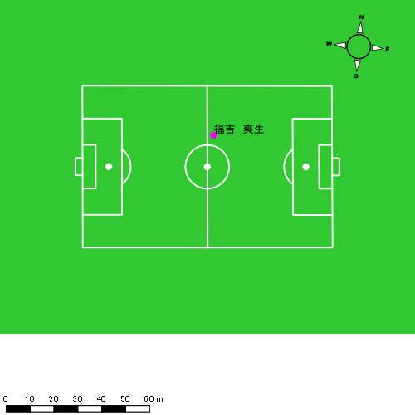 |  |  |  |  | 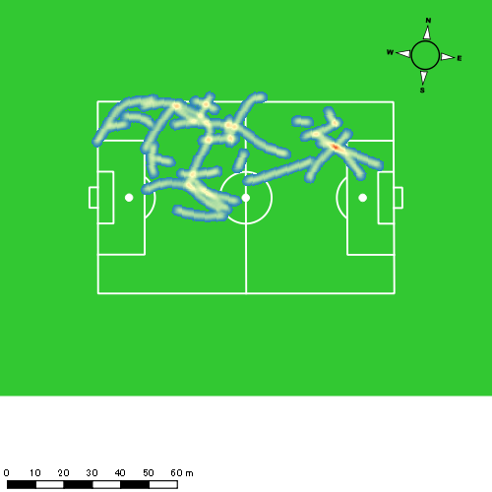 |  |  |  |  |  |  |  |  |  |  |  |  |  | 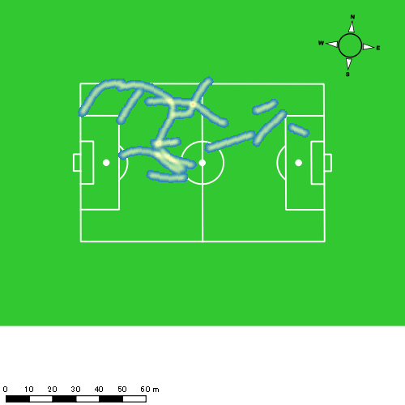
0413vs大村後半 平均ポジション |  |  |  |  | 0413vs大村後半 ハイスピードゾーン |  |  |  |  |  |  | 0413vs大村後半 スプリントゾーン1 |  |  |  |  |  |  | 0413vs大村後半 スプリントゾーン2 | 0413vs大村後半 スプリントゾーン3
少ない 出現率 多い
少ない 出現率 多い
少ない 出現率 多い
少ない 出現率 多い
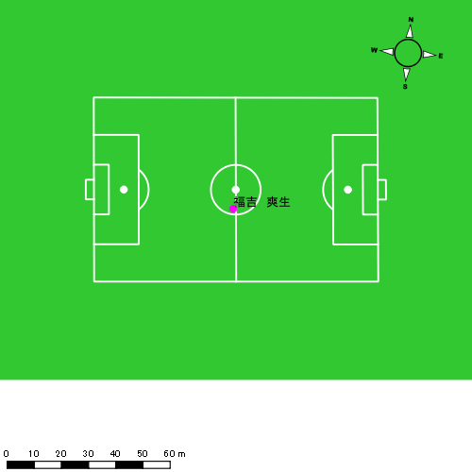 |  |  |  |  | 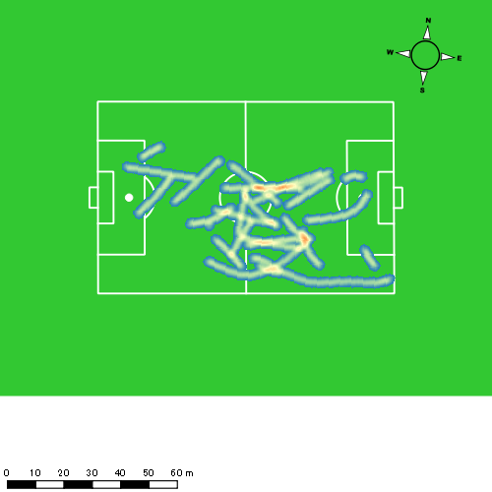 |  |  |  |  |  |  | 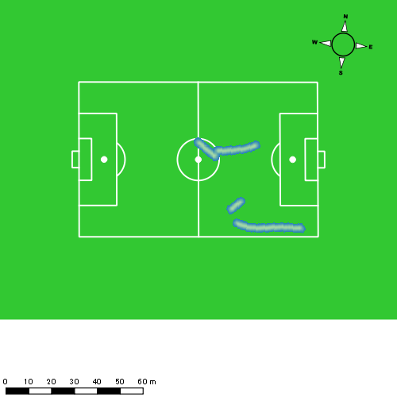 |  |  |  |  |  |  | 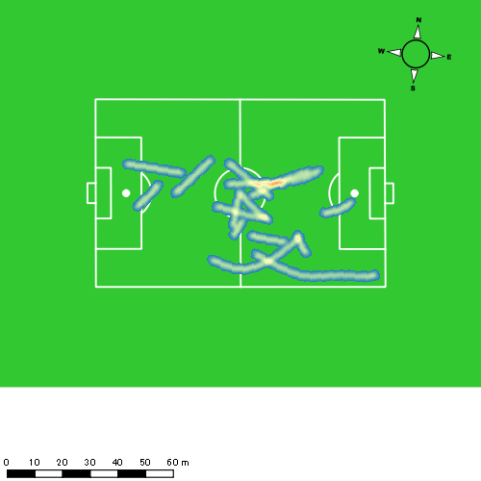

吉田 悠月
...
 | 計測開始（JST） | 計測終了（JST） | ディフェンディング サード | ミドル サード | アタッキング サード |  | ZONE1 (m, hh:mm:ss) |  | ZONE2 (m, hh:mm:ss) |  | ZONE3 (m, hh:mm:ss) |  | ZONE4 (m, hh:mm:ss) |  | ZONE5 (m, hh:mm:ss) |  | ZONE6 (m, hh:mm:ss) |  | 合計
吉田 悠月 |  |  |  |  |  |  | -5.4km/h |  | 5.4km/h-12.6km/h |  | 12.6km/h-18.0km/h |  | 18.0km/h-23.4km/h |  | 23.4km/h-28.8km/h |  | 28.8km/h-
0413vs大村前半 | 2025/04/13 12:20:14 - 2025/04/13 12:35:13 |  | 0.27% | 68.43% | 31.30% | 0413vs大村前半 0 - 15 | 235.08 | 0:05:53 | 965.14 | 0:06:54 | 402.00 | 0:01:36 | 184.34 | 0:00:33 | 27.78 | 0:00:04 | 0.00 | 0:00:00 | 1,814.34
 | 2025/04/13 12:35:14 - 2025/04/13 12:50:13 |  | 12.16% | 48.61% | 39.23% | 15 - 30 | 293.52 | 0:06:07 | 1,019.91 | 0:07:15 | 302.06 | 0:01:14 | 108.83 | 0:00:19 | 36.99 | 0:00:05 | 3.27 | 0:00:00 | 1,764.58
 | 2025/04/13 12:50:14 - 2025/04/13 13:05:13 |  | 18.26% | 68.70% | 13.05% | 30 - 45 | 320.16 | 0:06:06 | 905.14 | 0:06:28 | 401.04 | 0:01:38 | 193.05 | 0:00:34 | 106.86 | 0:00:15 | 0.00 | 0:00:00 | 1,926.25
 | 2025/04/13 13:05:14 - 2025/04/13 13:05:44 |  | 0.00% | 100.00% | 0.00% | 45 - | 5.21 | 0:00:04 | 49.46 | 0:00:20 | 29.69 | 0:00:07 | 0.00 | 0:00:00 | 0.00 | 0:00:00 | 0.00 | 0:00:00 | 84.35
0413vs大村後半 | 2025/04/13 13:20:45 - 2025/04/13 13:35:44 |  | 5.22% | 54.34% | 40.44% | 0413vs大村後半 0 - 15 | 289.92 | 0:05:17 | 1,072.92 | 0:07:30 | 440.06 | 0:01:47 | 101.50 | 0:00:18 | 49.61 | 0:00:07 | 4.90 | 0:00:01 | 1,958.90
 | 2025/04/13 13:35:45 - 2025/04/13 13:45:45 |  | 3.11% | 43.94% | 52.95% | 15 - 30 | 170.77 | 0:04:18 | 659.59 | 0:04:30 | 254.61 | 0:01:02 | 53.61 | 0:00:09 | 11.18 | 0:00:02 | 0.00 | 0:00:00 | 1,149.75
 | 2025/04/13 13:45:46 - 2025/04/13 14:00:45 |  | 0.00% | 0.00% | 0.00% | 30 - 45 | 0.00 | 0:00:00 | 0.42 | 0:00:00 | 0.00 | 0:00:00 | 0.00 | 0:00:00 | 0.00 | 0:00:00 | 0.00 | 0:00:00 | 0.42
 |  |  |  |  |  |  | 1,314.67 | 0:27:45 | 4,672.57 | 0:32:56 | 1,829.45 | 0:07:23 | 641.33 | 0:01:54 | 232.42 | 0:00:32 | 8.16 | 0:00:01 | 8,698.60

速度ゾーン（時間割合）グラフ
速度ゾーン（時間割合, セッション別）
速度ゾーン（時間割合詳細）
ZONE1 | ZONE2 | ZONE3 | ZONE4 | ZONE5 | ZONE6 | 0413vs大村前半 | 39.92% | 45.98% | 10.05% | 3.16% | 0.88% | 0.01% | 0413vs大村前半 0 - 15 | 39.21% | 45.99% | 10.67% | 3.69% | 0.44% | 0.00%
0:27:45 | 0:32:56 | 0:07:23 | 0:01:54 | 0:00:32 | 0:00:01 | 0413vs大村後半 | 38.33% | 47.96% | 11.26% | 1.85% | 0.56% | 0.04% | 15 - 30 | 40.78% | 48.29% | 8.18% | 2.13% | 0.58% | 0.04%
 |  |  |  |  |  |  |  |  |  |  |  |  | 30 - 45 | 40.67% | 43.07% | 10.84% | 3.78% | 1.64% | 0.00%
 |  |  |  |  |  |  |  |  |  |  |  |  | 45 - | 13.55% | 63.23% | 23.23% | 0.00% | 0.00% | 0.00%
 |  |  |  |  |  |  |  |  |  |  |  |  | 0413vs大村後半 0 - 15 | 35.22% | 50.02% | 11.89% | 2.04% | 0.76% | 0.07%
 |  |  |  |  |  |  |  |  |  |  |  |  | 15 - 30 | 43.00% | 44.86% | 10.32% | 1.56% | 0.27% | 0.00%
 |  |  |  |  |  |  |  |  |  |  |  |  | 30 - 45 | 0.00% | 100.00% | 0.00% | 0.00% | 0.00% | 0.00%

1分毎走行距離
1分毎ハイスピード距離
速度ゾーングラフ
0413vs大村前半 0 - 15 | 120.95617772 | 13.448458423
15 - 30 | 117.60688112 | 8.856595769
30 - 45 | 128.38029958 | 19.851624527
45 - | 161.67591351 | 0
0413vs大村後半 0 - 15 | 130.59356674 | 9.2977199606
15 - 30 | 114.76761563 | 5.8587581912
30 - 45 | 0 | 0

少ない 出現率 多い
少ない 出現率 多い
少ない 出現率 多い
少ない 出現率 多い
0413vs大村前半 平均ポジション |  |  |  |  | 0413vs大村前半 ハイスピードゾーン |  |  |  |  |  |  | 0413vs大村前半 スプリントゾーン1 |  |  |  |  |  |  | 0413vs大村前半 スプリントゾーン2 | 0413vs大村前半 スプリントゾーン3
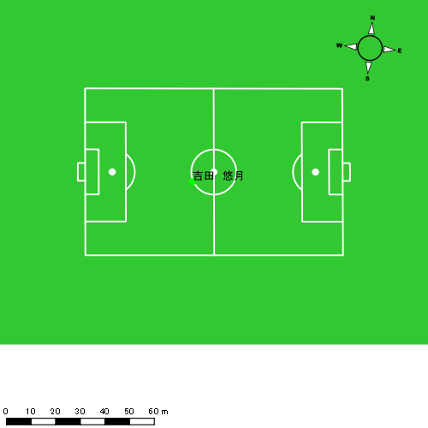 |  |  |  |  | 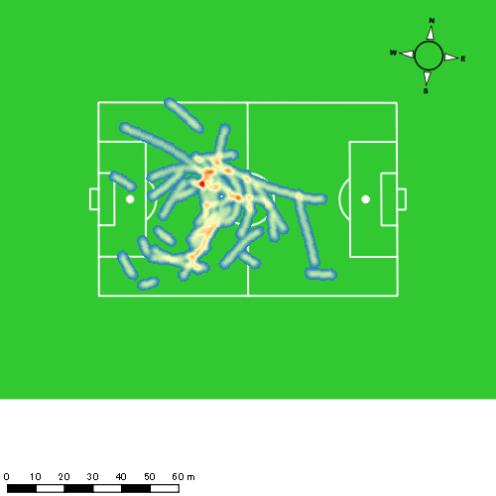 |  |  |  |  |  |  | 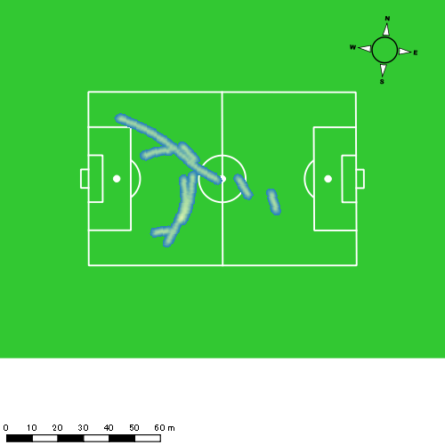 |  |  |  |  |  |  | 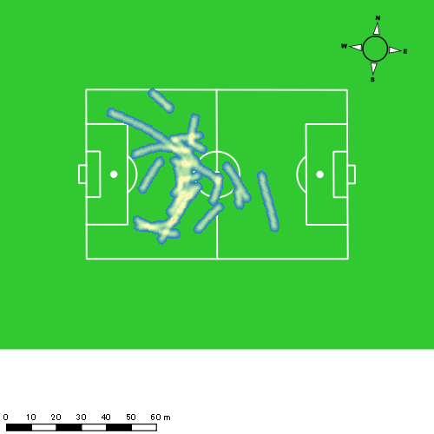
0413vs大村後半 平均ポジション |  |  |  |  | 0413vs大村後半 ハイスピードゾーン |  |  |  |  |  |  | 0413vs大村後半 スプリントゾーン1 |  |  |  |  |  |  | 0413vs大村後半 スプリントゾーン2 | 0413vs大村後半 スプリントゾーン3
少ない 出現率 多い
少ない 出現率 多い
少ない 出現率 多い
少ない 出現率 多い
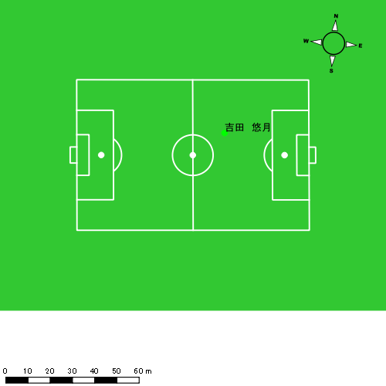 |  |  |  |  | 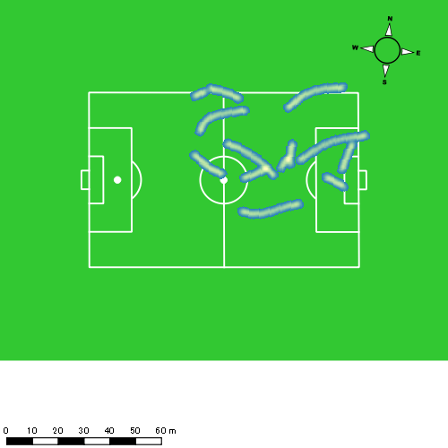 |  |  |  |  |  |  | 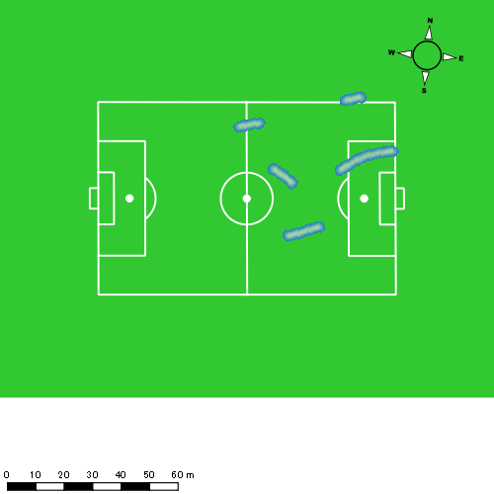 |  |  |  |  |  |  | 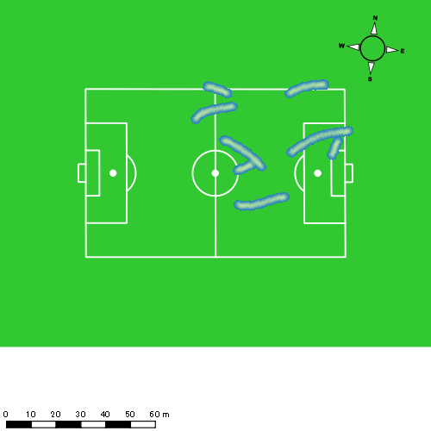

山口 惺也
...
 | 計測開始（JST） | 計測終了（JST） | ディフェンディング サード | ミドル サード | アタッキング サード |  | ZONE1 (m, hh:mm:ss) |  | ZONE2 (m, hh:mm:ss) |  | ZONE3 (m, hh:mm:ss) |  | ZONE4 (m, hh:mm:ss) |  | ZONE5 (m, hh:mm:ss) |  | ZONE6 (m, hh:mm:ss) |  | 合計
0413vs大村前半 | 2025/04/13 12:20:14 - 2025/04/13 12:35:13 |  | 0.00% | 74.16% | 25.84% | 0413vs大村前半 0 - 15 | 335.96 | 0:06:28 | 896.40 | 0:06:10 | 437.98 | 0:01:49 | 154.57 | 0:00:27 | 43.80 | 0:00:06 | 0.00 | 0:00:00 | 1,868.72
 | 2025/04/13 12:35:14 - 2025/04/13 12:50:13 |  | 1.00% | 62.03% | 36.98% | 15 - 30 | 313.58 | 0:06:21 | 947.33 | 0:06:50 | 388.90 | 0:01:34 | 80.53 | 0:00:15 | 0.00 | 0:00:00 | 0.00 | 0:00:00 | 1,730.34
 | 2025/04/13 12:50:14 - 2025/04/13 13:05:13 |  | 7.83% | 75.86% | 16.30% | 30 - 45 | 345.31 | 0:06:57 | 849.97 | 0:06:12 | 353.00 | 0:01:26 | 122.20 | 0:00:22 | 31.73 | 0:00:05 | 0.00 | 0:00:00 | 1,702.22
 | 2025/04/13 13:05:14 - 2025/04/13 13:05:44 |  | 36.08% | 63.92% | 0.00% | 45 - | 7.75 | 0:00:08 | 54.92 | 0:00:23 | 0.00 | 0:00:00 | 0.00 | 0:00:00 | 0.00 | 0:00:00 | 0.00 | 0:00:00 | 62.67
0413vs大村後半 | 2025/04/13 13:20:45 - 2025/04/13 13:35:44 |  | 2.80% | 64.40% | 32.80% | 0413vs大村後半 0 - 15 | 348.74 | 0:06:59 | 833.67 | 0:06:00 | 365.12 | 0:01:28 | 146.46 | 0:00:27 | 50.18 | 0:00:07 | 0.00 | 0:00:00 | 1,744.16
 | 2025/04/13 13:35:45 - 2025/04/13 13:50:44 |  | 3.69% | 57.01% | 39.30% | 15 - 30 | 270.16 | 0:06:48 | 816.60 | 0:05:45 | 450.23 | 0:01:51 | 159.88 | 0:00:28 | 53.07 | 0:00:08 | 0.00 | 0:00:00 | 1,749.94
 | 2025/04/13 13:50:45 - 2025/04/13 14:05:44 |  | 11.38% | 81.97% | 6.65% | 30 - 45 | 298.71 | 0:06:15 | 951.01 | 0:06:47 | 333.91 | 0:01:21 | 161.60 | 0:00:29 | 60.57 | 0:00:09 | 0.00 | 0:00:00 | 1,805.79
 | 2025/04/13 14:05:45 - 2025/04/13 14:08:40 |  | 0.00% | 57.36% | 42.64% | 45 - | 63.44 | 0:00:57 | 204.52 | 0:01:30 | 90.21 | 0:00:22 | 30.84 | 0:00:06 | 4.22 | 0:00:01 | 0.00 | 0:00:00 | 393.22
 |  |  |  |  |  |  | 1,983.64 | 0:40:52 | 5,554.42 | 0:39:38 | 2,419.35 | 0:09:50 | 856.08 | 0:02:33 | 243.57 | 0:00:35 | 0.00 | 0:00:00 | 11,057.06

速度ゾーン（時間割合）グラフ
速度ゾーン（時間割合, セッション別）
速度ゾーン（時間割合詳細）
ZONE1 | ZONE2 | ZONE3 | ZONE4 | ZONE5 | ZONE6 | 0413vs大村前半 | 43.68% | 43.05% | 10.55% | 2.32% | 0.40% | 0.00% | 0413vs大村前半 0 - 15 | 43.08% | 41.14% | 12.07% | 3.00% | 0.71% | 0.00%
0:40:52 | 0:39:38 | 0:09:50 | 0:02:33 | 0:00:35 | 0:00:00 | 0413vs大村後半 | 43.78% | 41.80% | 10.49% | 3.12% | 0.82% | 0.00% | 15 - 30 | 42.33% | 45.60% | 10.42% | 1.64% | 0.00% | 0.00%
 |  |  |  |  |  |  |  |  |  |  |  |  | 30 - 45 | 46.29% | 41.29% | 9.51% | 2.40% | 0.51% | 0.00%
 |  |  |  |  |  |  |  |  |  |  |  |  | 45 - | 24.52% | 75.48% | 0.00% | 0.00% | 0.00% | 0.00%
 |  |  |  |  |  |  |  |  |  |  |  |  | 0413vs大村後半 0 - 15 | 46.60% | 39.96% | 9.73% | 2.96% | 0.76% | 0.00%
 |  |  |  |  |  |  |  |  |  |  |  |  | 15 - 30 | 45.31% | 38.36% | 12.33% | 3.16% | 0.84% | 0.00%
 |  |  |  |  |  |  |  |  |  |  |  |  | 30 - 45 | 41.62% | 45.22% | 8.98% | 3.22% | 0.96% | 0.00%
 |  |  |  |  |  |  |  |  |  |  |  |  | 45 - | 32.50% | 51.36% | 12.61% | 3.18% | 0.34% | 0.00%

1分毎走行距離
1分毎ハイスピード距離
速度ゾーングラフ
0413vs大村前半 0 - 15 | 124.58111189 | 12.978635822
15 - 30 | 115.33625337 | 5.0943108766
30 - 45 | 113.465905 | 9.8657488191
45 - | 119.46213055 | 0
0413vs大村後半 0 - 15 | 116.27746018 | 12.693406687
15 - 30 | 116.64632708 | 13.147211211
30 - 45 | 120.34522194 | 14.191600756
45 - | 133.56674125 | 11.463169442

少ない 出現率 多い
少ない 出現率 多い
少ない 出現率 多い
少ない 出現率 多い
0413vs大村前半 平均ポジション |  |  |  |  | 0413vs大村前半 ハイスピードゾーン |  |  |  |  |  |  | 0413vs大村前半 スプリントゾーン1 |  |  |  |  |  |  | 0413vs大村前半 スプリントゾーン2 | 0413vs大村前半 スプリントゾーン3
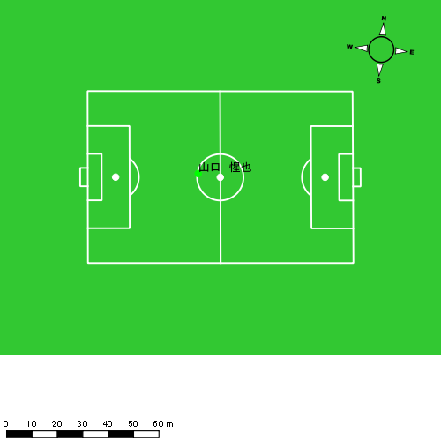 |  |  |  |  | 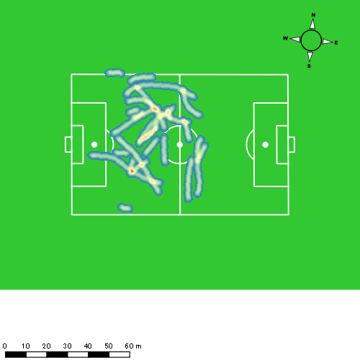 |  |  |  |  |  |  |  |  |  |  |  |  |  | 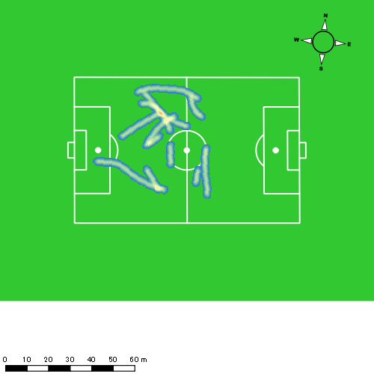
0413vs大村後半 平均ポジション |  |  |  |  | 0413vs大村後半 ハイスピードゾーン |  |  |  |  |  |  | 0413vs大村後半 スプリントゾーン1 |  |  |  |  |  |  | 0413vs大村後半 スプリントゾーン2 | 0413vs大村後半 スプリントゾーン3
少ない 出現率 多い
少ない 出現率 多い
少ない 出現率 多い
少ない 出現率 多い
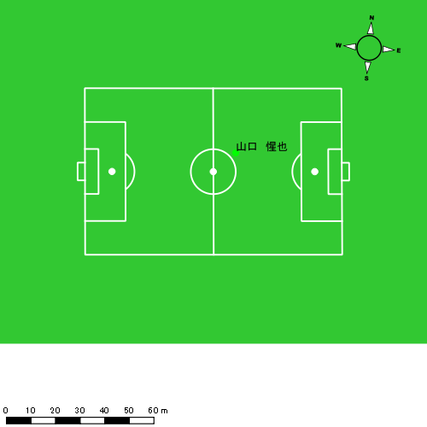 |  |  |  |  | 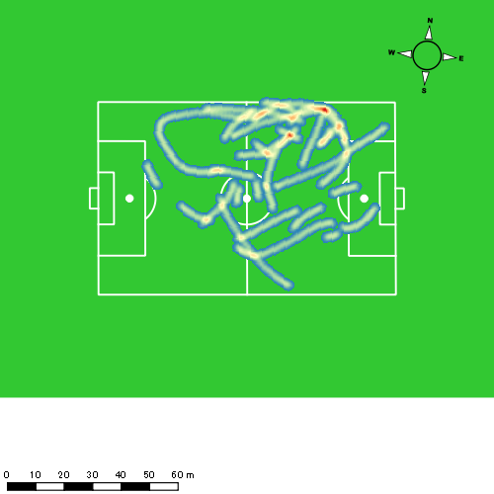 |  |  |  |  |  |  |  |  |  |  |  |  |  | 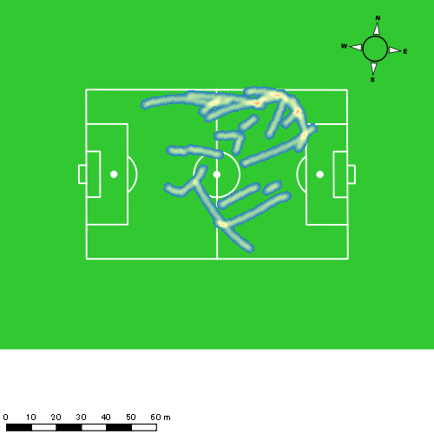

大川 琉稀
...
 | 計測開始（JST） | 計測終了（JST） | ディフェンディング サード | ミドル サード | アタッキング サード |  | ZONE1 (m, hh:mm:ss) |  | ZONE2 (m, hh:mm:ss) |  | ZONE3 (m, hh:mm:ss) |  | ZONE4 (m, hh:mm:ss) |  | ZONE5 (m, hh:mm:ss) |  | ZONE6 (m, hh:mm:ss) |  | 合計
0413vs大村前半 | 2025/04/13 12:20:14 - 2025/04/13 12:35:13 |  | 17.02% | 71.39% | 11.59% | 0413vs大村前半 0 - 15 | 262.39 | 0:05:25 | 1,062.36 | 0:07:27 | 487.95 | 0:02:02 | 28.09 | 0:00:05 | 0.00 | 0:00:00 | 0.00 | 0:00:00 | 1,840.78
 | 2025/04/13 12:35:14 - 2025/04/13 12:50:13 |  | 27.79% | 62.48% | 9.72% | 15 - 30 | 316.20 | 0:06:57 | 983.19 | 0:06:41 | 309.36 | 0:01:16 | 35.36 | 0:00:07 | 0.00 | 0:00:00 | 0.00 | 0:00:00 | 1,644.12
 | 2025/04/13 12:50:14 - 2025/04/13 13:05:13 |  | 49.32% | 49.73% | 0.95% | 30 - 45 | 332.97 | 0:06:11 | 1,014.11 | 0:07:08 | 392.56 | 0:01:37 | 17.23 | 0:00:03 | 0.00 | 0:00:00 | 0.00 | 0:00:00 | 1,756.87
 | 2025/04/13 13:05:14 - 2025/04/13 13:05:44 |  | 83.33% | 16.67% | 0.00% | 45 - | 0.00 | 0:00:00 | 50.74 | 0:00:18 | 49.29 | 0:00:13 | 0.00 | 0:00:00 | 0.00 | 0:00:00 | 0.00 | 0:00:00 | 100.03
0413vs大村後半 | 2025/04/13 13:20:45 - 2025/04/13 13:35:44 |  | 22.92% | 71.36% | 5.72% | 0413vs大村後半 0 - 15 | 305.88 | 0:05:19 | 1,170.62 | 0:08:09 | 327.47 | 0:01:21 | 54.95 | 0:00:10 | 3.95 | 0:00:01 | 0.00 | 0:00:00 | 1,862.87
 | 2025/04/13 13:35:45 - 2025/04/13 13:50:44 |  | 22.44% | 50.74% | 26.82% | 15 - 30 | 261.75 | 0:06:05 | 939.09 | 0:06:31 | 507.04 | 0:02:04 | 110.72 | 0:00:20 | 0.00 | 0:00:00 | 0.00 | 0:00:00 | 1,818.60
 | 2025/04/13 13:50:45 - 2025/04/13 14:05:44 |  | 44.23% | 55.77% | 0.00% | 30 - 45 | 300.51 | 0:05:54 | 1,044.75 | 0:07:18 | 426.89 | 0:01:45 | 20.95 | 0:00:04 | 0.00 | 0:00:00 | 0.00 | 0:00:00 | 1,793.10
 | 2025/04/13 14:05:45 - 2025/04/13 14:08:40 |  | 26.31% | 68.52% | 5.17% | 45 - | 72.24 | 0:01:24 | 140.76 | 0:01:02 | 76.01 | 0:00:19 | 63.86 | 0:00:11 | 0.00 | 0:00:00 | 0.00 | 0:00:00 | 352.86
 |  |  |  |  |  |  | 1,851.93 | 0:37:16 | 6,405.61 | 0:44:34 | 2,576.56 | 0:10:36 | 331.17 | 0:01:01 | 3.95 | 0:00:01 | 0.00 | 0:00:00 | 11,169.22

速度ゾーン（時間割合）グラフ
速度ゾーン（時間割合, セッション別）
速度ゾーン（時間割合詳細）
ZONE1 | ZONE2 | ZONE3 | ZONE4 | ZONE5 | ZONE6 | 0413vs大村前半 | 40.77% | 47.41% | 11.26% | 0.56% | 0.00% | 0.00% | 0413vs大村前半 0 - 15 | 36.16% | 49.70% | 13.54% | 0.60% | 0.00% | 0.00%
0:37:16 | 0:44:34 | 0:10:36 | 0:01:01 | 0:00:01 | 0:00:00 | 0413vs大村後半 | 39.02% | 47.96% | 11.43% | 1.58% | 0.02% | 0.00% | 15 - 30 | 46.31% | 44.56% | 8.40% | 0.73% | 0.00% | 0.00%
 |  |  |  |  |  |  |  |  |  |  |  |  | 30 - 45 | 41.24% | 47.58% | 10.82% | 0.36% | 0.00% | 0.00%
 |  |  |  |  |  |  |  |  |  |  |  |  | 45 - | 0.00% | 59.35% | 40.65% | 0.00% | 0.00% | 0.00%
 |  |  |  |  |  |  |  |  |  |  |  |  | 0413vs大村後半 0 - 15 | 35.44% | 54.36% | 9.04% | 1.09% | 0.07% | 0.00%
 |  |  |  |  |  |  |  |  |  |  |  |  | 15 - 30 | 40.58% | 43.42% | 13.76% | 2.24% | 0.00% | 0.00%
 |  |  |  |  |  |  |  |  |  |  |  |  | 30 - 45 | 39.29% | 48.62% | 11.64% | 0.44% | 0.00% | 0.00%
 |  |  |  |  |  |  |  |  |  |  |  |  | 45 - | 47.95% | 35.00% | 10.57% | 6.48% | 0.00% | 0.00%

1分毎走行距離
1分毎ハイスピード距離
速度ゾーングラフ
0413vs大村前半 0 - 15 | 122.71887585 | 1.7400334694
15 - 30 | 109.58567814 | 1.8165363094
30 - 45 | 117.10071568 | 1.0786310208
45 - | 192.81149292 | 0
0413vs大村後半 0 - 15 | 124.19117172 | 3.7211242414
15 - 30 | 121.217951 | 6.6983455519
30 - 45 | 119.51790572 | 1.2553980373
45 - | 119.98202502 | 21.77113436

少ない 出現率 多い
少ない 出現率 多い
少ない 出現率 多い
0413vs大村前半 平均ポジション |  |  |  |  | 0413vs大村前半 ハイスピードゾーン |  |  |  |  |  |  | 0413vs大村前半 スプリントゾーン2 |  |  |  |  |  |  | 0413vs大村前半 スプリントゾーン3
 |  |  |  |  | 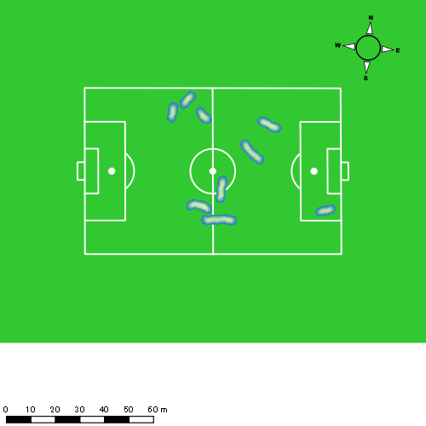 |  |  |  |  |  |  | 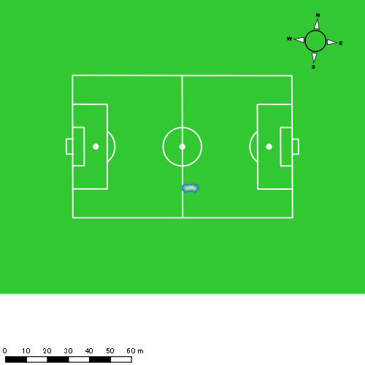
0413vs大村後半 平均ポジション |  |  |  |  | 0413vs大村後半 ハイスピードゾーン |  |  |  |  |  |  | 0413vs大村後半 スプリントゾーン2 |  |  |  |  |  |  | 0413vs大村後半 スプリントゾーン3
少ない 出現率 多い
少ない 出現率 多い
少ない 出現率 多い

林田 一護
...
 | 計測開始（JST） | 計測終了（JST） | ディフェンディング サード | ミドル サード | アタッキング サード |  | ZONE1 (m, hh:mm:ss) |  | ZONE2 (m, hh:mm:ss) |  | ZONE3 (m, hh:mm:ss) |  | ZONE4 (m, hh:mm:ss) |  | ZONE5 (m, hh:mm:ss) |  | ZONE6 (m, hh:mm:ss) |  | 合計
0413vs大村前半 | 2025/04/13 12:20:14 - 2025/04/13 12:35:13 |  | 37.39% | 62.61% | 0.00% | 0413vs大村前半 0 - 15 | 350.75 | 0:08:27 | 741.05 | 0:05:14 | 237.41 | 0:00:57 | 122.73 | 0:00:22 | 0.00 | 0:00:00 | 0.00 | 0:00:00 | 1,451.93
 | 2025/04/13 12:35:14 - 2025/04/13 12:50:13 |  | 46.01% | 53.99% | 0.00% | 15 - 30 | 334.68 | 0:08:31 | 795.96 | 0:05:35 | 194.17 | 0:00:46 | 41.86 | 0:00:08 | 0.00 | 0:00:00 | 0.00 | 0:00:00 | 1,366.68
 | 2025/04/13 12:50:14 - 2025/04/13 13:05:13 |  | 64.04% | 35.96% | 0.00% | 30 - 45 | 327.62 | 0:07:53 | 821.46 | 0:05:56 | 272.86 | 0:01:07 | 22.39 | 0:00:04 | 0.00 | 0:00:00 | 0.00 | 0:00:00 | 1,444.33
 | 2025/04/13 13:05:14 - 2025/04/13 13:05:44 |  | 100.00% | 0.00% | 0.00% | 45 - | 3.70 | 0:00:03 | 44.46 | 0:00:16 | 43.16 | 0:00:11 | 8.48 | 0:00:01 | 0.00 | 0:00:00 | 0.00 | 0:00:00 | 99.81
0413vs大村後半 | 2025/04/13 13:20:45 - 2025/04/13 13:35:44 |  | 38.45% | 61.55% | 0.00% | 0413vs大村後半 0 - 15 | 297.55 | 0:08:23 | 751.33 | 0:05:26 | 230.90 | 0:00:54 | 90.82 | 0:00:17 | 0.00 | 0:00:00 | 0.00 | 0:00:00 | 1,370.60
 | 2025/04/13 13:35:45 - 2025/04/13 13:50:44 |  | 37.49% | 62.51% | 0.00% | 15 - 30 | 353.63 | 0:09:25 | 566.84 | 0:04:13 | 297.87 | 0:01:11 | 55.91 | 0:00:10 | 0.00 | 0:00:00 | 0.00 | 0:00:00 | 1,274.25
 | 2025/04/13 13:50:45 - 2025/04/13 14:05:44 |  | 73.16% | 26.84% | 0.00% | 30 - 45 | 383.86 | 0:08:13 | 745.06 | 0:05:25 | 300.19 | 0:01:13 | 50.71 | 0:00:09 | 0.00 | 0:00:00 | 0.00 | 0:00:00 | 1,479.82
 | 2025/04/13 14:05:45 - 2025/04/13 14:08:40 |  | 41.98% | 58.02% | 0.00% | 45 - | 83.45 | 0:01:58 | 98.54 | 0:00:44 | 36.33 | 0:00:09 | 28.95 | 0:00:05 | 0.00 | 0:00:00 | 0.00 | 0:00:00 | 247.26
 |  |  |  |  |  |  | 2,135.23 | 0:52:53 | 4,564.70 | 0:32:49 | 1,612.90 | 0:06:29 | 421.85 | 0:01:16 | 0.00 | 0:00:00 | 0.00 | 0:00:00 | 8,734.68

速度ゾーン（時間割合）グラフ
速度ゾーン（時間割合, セッション別）
速度ゾーン（時間割合詳細）
ZONE1 | ZONE2 | ZONE3 | ZONE4 | ZONE5 | ZONE6 | 0413vs大村前半 | 54.69% | 37.37% | 6.64% | 1.30% | 0.00% | 0.00% | 0413vs大村前半 0 - 15 | 56.30% | 34.85% | 6.38% | 2.47% | 0.00% | 0.00%
0:52:53 | 0:32:49 | 0:06:29 | 0:01:16 | 0:00:00 | 0:00:00 | 0413vs大村後半 | 58.40% | 32.97% | 7.21% | 1.42% | 0.00% | 0.00% | 15 - 30 | 56.76% | 37.22% | 5.16% | 0.87% | 0.00% | 0.00%
 |  |  |  |  |  |  |  |  |  |  |  |  | 30 - 45 | 52.56% | 39.58% | 7.40% | 0.47% | 0.00% | 0.00%
 |  |  |  |  |  |  |  |  |  |  |  |  | 45 - | 10.32% | 50.32% | 34.84% | 4.52% | 0.00% | 0.00%
 |  |  |  |  |  |  |  |  |  |  |  |  | 0413vs大村後半 0 - 15 | 55.87% | 36.24% | 6.04% | 1.84% | 0.00% | 0.00%
 |  |  |  |  |  |  |  |  |  |  |  |  | 15 - 30 | 62.82% | 28.16% | 7.89% | 1.13% | 0.00% | 0.00%
 |  |  |  |  |  |  |  |  |  |  |  |  | 30 - 45 | 54.82% | 36.07% | 8.11% | 1.00% | 0.00% | 0.00%
 |  |  |  |  |  |  |  |  |  |  |  |  | 45 - | 67.05% | 25.00% | 5.11% | 2.84% | 0.00% | 0.00%

1分毎走行距離
1分毎ハイスピード距離
速度ゾーングラフ
0413vs大村前半 0 - 15 | 96.795369472 | 7.4801211313
15 - 30 | 91.094904796 | 2.4424265512
30 - 45 | 96.258554112 | 1.2761764278
45 - | 191.78245136 | 16.416494027
0413vs大村後半 0 - 15 | 91.363293042 | 5.6578067598
15 - 30 | 84.934306162 | 3.0498874266
30 - 45 | 98.654609805 | 3.1497850615
45 - | 83.910666096 | 9.8680027166

0413vs大村前半 平均ポジション |  |  |  |  | 0413vs大村前半 ハイスピードゾーン |  |  |  |  |  |  | 0413vs大村前半 スプリントゾーン2 |  |  |  |  |  |  | 0413vs大村前半 スプリントゾーン3
少ない 出現率 多い
少ない 出現率 多い
少ない 出現率 多い
0413vs大村後半 平均ポジション |  |  |  |  | 0413vs大村後半 ハイスピードゾーン |  |  |  |  |  |  | 0413vs大村後半 スプリントゾーン2 |  |  |  |  |  |  | 0413vs大村後半 スプリントゾーン3
少ない 出現率 多い
少ない 出現率 多い
少ない 出現率 多い

中村 莉士
...
 | 計測開始（JST） | 計測終了（JST） | ディフェンディング サード | ミドル サード | アタッキング サード |  | ZONE1 (m, hh:mm:ss) |  | ZONE2 (m, hh:mm:ss) |  | ZONE3 (m, hh:mm:ss) |  | ZONE4 (m, hh:mm:ss) |  | ZONE5 (m, hh:mm:ss) |  | ZONE6 (m, hh:mm:ss) |  | 合計
中村 莉士 |  |  |  |  |  |  | -5.4km/h |  | 5.4km/h-12.6km/h |  | 12.6km/h-18.0km/h |  | 18.0km/h-23.4km/h |  | 23.4km/h-28.8km/h |  | 28.8km/h-
0413vs大村前半 | 2025/04/13 12:20:14 - 2025/04/13 12:35:13 |  | 8.40% | 69.92% | 21.68% | 0413vs大村前半 0 - 15 | 230.13 | 0:05:31 | 840.98 | 0:06:03 | 586.17 | 0:02:19 | 263.63 | 0:00:47 | 80.57 | 0:00:11 | 82.37 | 0:00:09 | 2,083.85
 | 2025/04/13 12:35:14 - 2025/04/13 12:50:13 |  | 18.44% | 55.83% | 25.72% | 15 - 30 | 270.65 | 0:06:11 | 898.85 | 0:06:31 | 442.32 | 0:01:48 | 155.32 | 0:00:28 | 20.21 | 0:00:03 | 0.00 | 0:00:00 | 1,787.35
 | 2025/04/13 12:50:14 - 2025/04/13 13:05:13 |  | 33.82% | 63.88% | 2.30% | 30 - 45 | 282.73 | 0:05:51 | 921.22 | 0:06:38 | 509.88 | 0:02:02 | 142.11 | 0:00:26 | 14.27 | 0:00:02 | 0.00 | 0:00:00 | 1,870.21
 | 2025/04/13 13:05:14 - 2025/04/13 13:05:44 |  | 67.99% | 32.01% | 0.00% | 45 - | 1.12 | 0:00:01 | 59.61 | 0:00:23 | 29.23 | 0:00:08 | 0.00 | 0:00:00 | 0.00 | 0:00:00 | 0.00 | 0:00:00 | 89.96
0413vs大村後半 | 2025/04/13 13:20:45 - 2025/04/13 13:35:44 |  | 15.53% | 65.52% | 18.95% | 0413vs大村後半 0 - 15 | 310.44 | 0:05:16 | 1,005.87 | 0:07:19 | 476.76 | 0:01:55 | 158.16 | 0:00:28 | 6.74 | 0:00:01 | 0.00 | 0:00:00 | 1,957.97
 | 2025/04/13 13:35:45 - 2025/04/13 13:50:44 |  | 15.81% | 44.37% | 39.82% | 15 - 30 | 302.53 | 0:06:28 | 793.30 | 0:06:10 | 472.29 | 0:01:53 | 147.58 | 0:00:27 | 21.39 | 0:00:03 | 0.00 | 0:00:00 | 1,737.10
 | 2025/04/13 13:50:45 - 2025/04/13 14:00:44 |  | 27.46% | 71.97% | 0.57% | 30 - 45 | 166.35 | 0:03:12 | 669.97 | 0:04:45 | 322.93 | 0:01:18 | 126.37 | 0:00:22 | 64.46 | 0:00:09 | 129.94 | 0:00:14 | 1,480.03
 |  |  |  |  |  |  | 1,563.95 | 0:32:30 | 5,189.80 | 0:37:49 | 2,839.58 | 0:11:22 | 993.17 | 0:02:57 | 207.64 | 0:00:29 | 212.32 | 0:00:24 | 11,006.46

速度ゾーン（時間割合）グラフ
速度ゾーン（時間割合, セッション別）
速度ゾーン（時間割合詳細）
ZONE1 | ZONE2 | ZONE3 | ZONE4 | ZONE5 | ZONE6 | 0413vs大村前半 | 38.59% | 43.04% | 13.77% | 3.68% | 0.58% | 0.34% | 0413vs大村前半 0 - 15 | 36.76% | 40.36% | 15.43% | 5.20% | 1.22% | 1.02%
0:32:30 | 0:37:49 | 0:11:22 | 0:02:57 | 0:00:29 | 0:00:24 | 0413vs大村後半 | 37.33% | 45.57% | 12.77% | 3.19% | 0.54% | 0.60% | 15 - 30 | 41.20% | 43.47% | 11.96% | 3.07% | 0.31% | 0.00%
 |  |  |  |  |  |  |  |  |  |  |  |  | 30 - 45 | 39.04% | 44.27% | 13.56% | 2.91% | 0.22% | 0.00%
 |  |  |  |  |  |  |  |  |  |  |  |  | 45 - | 2.58% | 72.90% | 24.52% | 0.00% | 0.00% | 0.00%
 |  |  |  |  |  |  |  |  |  |  |  |  | 0413vs大村後半 0 - 15 | 35.11% | 48.82% | 12.82% | 3.13% | 0.11% | 0.00%
 |  |  |  |  |  |  |  |  |  |  |  |  | 15 - 30 | 43.13% | 41.07% | 12.51% | 2.96% | 0.33% | 0.00%
 |  |  |  |  |  |  |  |  |  |  |  |  | 30 - 45 | 31.97% | 47.43% | 13.07% | 3.63% | 1.50% | 2.40%

1分毎走行距離
1分毎ハイスピード距離
速度ゾーングラフ
0413vs大村前半 0 - 15 | 138.92354808 | 27.737412084
15 - 30 | 119.1323557 | 10.807719301
30 - 45 | 124.65523873 | 9.3180814128
45 - | 171.85609641 | 0
0413vs大村後半 0 - 15 | 130.53113915 | 10.232286889
15 - 30 | 115.80650968 | 10.432915384
30 - 45 | 147.95084883 | 31.600530193

0413vs大村前半 平均ポジション |  |  |  |  | 0413vs大村前半 ハイスピードゾーン |  |  |  |  |  |  | 0413vs大村前半 スプリントゾーン1 |  |  |  |  |  |  | 0413vs大村前半 スプリントゾーン2 | 0413vs大村前半 スプリントゾーン3
少ない 出現率 多い
少ない 出現率 多い
少ない 出現率 多い
少ない 出現率 多い
0413vs大村後半 平均ポジション |  |  |  |  | 0413vs大村後半 ハイスピードゾーン |  |  |  |  |  |  | 0413vs大村後半 スプリントゾーン1 |  |  |  |  |  |  | 0413vs大村後半 スプリントゾーン2 | 0413vs大村後半 スプリントゾーン3
少ない 出現率 多い
少ない 出現率 多い
少ない 出現率 多い
少ない 出現率 多い

柴原 寛太
...
 | 計測開始（JST） | 計測終了（JST） | ディフェンディング サード | ミドル サード | アタッキング サード |  | ZONE1 (m, hh:mm:ss) |  | ZONE2 (m, hh:mm:ss) |  | ZONE3 (m, hh:mm:ss) |  | ZONE4 (m, hh:mm:ss) |  | ZONE5 (m, hh:mm:ss) |  | ZONE6 (m, hh:mm:ss) |  | 合計
0413vs大村前半 | 2025/04/13 12:20:14 - 2025/04/13 12:35:13 |  | 2.80% | 65.80% | 31.40% | 0413vs大村前半 0 - 15 | 307.17 | 0:06:43 | 856.56 | 0:05:59 | 403.43 | 0:01:37 | 168.01 | 0:00:30 | 77.55 | 0:00:11 | 0.00 | 0:00:00 | 1,812.72
 | 2025/04/13 12:35:14 - 2025/04/13 12:50:13 |  | 11.09% | 48.16% | 40.75% | 15 - 30 | 323.20 | 0:06:36 | 871.15 | 0:06:08 | 434.24 | 0:01:45 | 158.33 | 0:00:28 | 21.46 | 0:00:03 | 0.00 | 0:00:00 | 1,808.38
 | 2025/04/13 12:50:14 - 2025/04/13 13:05:13 |  | 28.48% | 59.87% | 11.65% | 30 - 45 | 282.94 | 0:05:46 | 958.93 | 0:06:53 | 429.43 | 0:01:43 | 201.12 | 0:00:36 | 13.49 | 0:00:02 | 0.00 | 0:00:00 | 1,885.91
 | 2025/04/13 13:05:14 - 2025/04/13 13:05:44 |  | 84.38% | 15.63% | 0.00% | 45 - | 0.96 | 0:00:01 | 33.10 | 0:00:13 | 61.13 | 0:00:14 | 15.99 | 0:00:03 | 0.00 | 0:00:00 | 0.00 | 0:00:00 | 111.18
0413vs大村後半 | 2025/04/13 13:20:45 - 2025/04/13 13:35:44 |  | 8.67% | 59.08% | 32.25% | 0413vs大村後半 0 - 15 | 291.59 | 0:05:15 | 965.22 | 0:06:51 | 575.28 | 0:02:16 | 174.71 | 0:00:32 | 38.59 | 0:00:05 | 0.00 | 0:00:00 | 2,045.40
 | 2025/04/13 13:35:45 - 2025/04/13 13:50:44 |  | 12.93% | 40.87% | 46.20% | 15 - 30 | 268.03 | 0:06:36 | 841.05 | 0:05:53 | 510.14 | 0:02:03 | 137.81 | 0:00:24 | 25.90 | 0:00:04 | 0.00 | 0:00:00 | 1,782.94
 | 2025/04/13 13:50:45 - 2025/04/13 14:05:44 |  | 29.21% | 62.21% | 8.58% | 30 - 45 | 326.78 | 0:06:16 | 873.26 | 0:06:21 | 413.34 | 0:01:39 | 206.19 | 0:00:36 | 50.49 | 0:00:07 | 0.00 | 0:00:00 | 1,870.06
 | 2025/04/13 14:05:45 - 2025/04/13 14:08:40 |  | 12.57% | 50.12% | 37.31% | 45 - | 43.54 | 0:00:55 | 181.47 | 0:01:14 | 181.14 | 0:00:42 | 25.12 | 0:00:05 | 0.00 | 0:00:00 | 0.00 | 0:00:00 | 431.27
 |  |  |  |  |  |  | 1,844.21 | 0:38:09 | 5,580.73 | 0:39:32 | 3,008.14 | 0:11:58 | 1,087.29 | 0:03:15 | 227.49 | 0:00:33 | 0.00 | 0:00:00 | 11,747.85

速度ゾーン（時間割合）グラフ
速度ゾーン（時間割合, セッション別）
速度ゾーン（時間割合詳細）
ZONE1 | ZONE2 | ZONE3 | ZONE4 | ZONE5 | ZONE6 | 0413vs大村前半 | 41.97% | 42.23% | 11.64% | 3.56% | 0.59% | 0.00% | 0413vs大村前半 0 - 15 | 44.81% | 39.85% | 10.76% | 3.33% | 1.24% | 0.00%
0:38:09 | 0:39:32 | 0:11:58 | 0:03:15 | 0:00:33 | 0:00:00 | 0413vs大村後半 | 39.74% | 42.39% | 13.91% | 3.39% | 0.57% | 0.00% | 15 - 30 | 44.04% | 40.87% | 11.62% | 3.13% | 0.33% | 0.00%
 |  |  |  |  |  |  |  |  |  |  |  |  | 30 - 45 | 38.42% | 45.93% | 11.42% | 4.00% | 0.22% | 0.00%
 |  |  |  |  |  |  |  |  |  |  |  |  | 45 - | 2.58% | 43.23% | 44.52% | 9.68% | 0.00% | 0.00%
 |  |  |  |  |  |  |  |  |  |  |  |  | 0413vs大村後半 0 - 15 | 34.98% | 45.67% | 15.16% | 3.60% | 0.60% | 0.00%
 |  |  |  |  |  |  |  |  |  |  |  |  | 15 - 30 | 44.02% | 39.22% | 13.64% | 2.69% | 0.42% | 0.00%
 |  |  |  |  |  |  |  |  |  |  |  |  | 30 - 45 | 41.82% | 42.38% | 10.96% | 4.04% | 0.80% | 0.00%
 |  |  |  |  |  |  |  |  |  |  |  |  | 45 - | 31.48% | 41.93% | 23.98% | 2.61% | 0.00% | 0.00%

1分毎走行距離
1分毎ハイスピード距離
速度ゾーングラフ
0413vs大村前半 0 - 15 | 120.84832761 | 15.609872781
15 - 30 | 120.54972869 | 11.402903249
30 - 45 | 125.71068865 | 13.340728109
45 - | 212.55736233 | 25.664194404
0413vs大村後半 0 - 15 | 136.3598176 | 13.107293941
15 - 30 | 118.82837443 | 10.393898347
30 - 45 | 124.63033861 | 16.305265685
45 - | 146.6397682 | 7.868066733

0413vs大村前半 平均ポジション |  |  |  |  | 0413vs大村前半 ハイスピードゾーン |  |  |  |  |  |  | 0413vs大村前半 スプリントゾーン1 |  |  |  |  |  |  | 0413vs大村前半 スプリントゾーン2 | 0413vs大村前半 スプリントゾーン3
少ない 出現率 多い
少ない 出現率 多い
少ない 出現率 多い
少ない 出現率 多い
0413vs大村後半 平均ポジション |  |  |  |  | 0413vs大村後半 ハイスピードゾーン |  |  |  |  |  |  | 0413vs大村後半 スプリントゾーン1 |  |  |  |  |  |  | 0413vs大村後半 スプリントゾーン2 | 0413vs大村後半 スプリントゾーン3
少ない 出現率 多い
少ない 出現率 多い
少ない 出現率 多い
少ない 出現率 多い

深堀 龍
...
深堀 龍 | 計測開始（JST） | 計測終了（JST） | 計測時間 (hh:mm:ss) | 走行距離(m) | %HIR | ハイスピード 距離(m) | スプリント回数 (24.00km/h) | スプリント回数 (20.00km/h) | スプリント回数 (18.00km/h) | スプリント 距離(m) (24.00km/h) | スプリント距離(m) (20.00km/h) | スプリント距離(m) (18.00km/h) | 1分毎走行距離(m) | 平均速度（km/h） | 今回最高 速度（km/h） | 高強度 エフォート | 加速回数 (3.0m/s^2) | 加速回数 (2.5m/s^2) | 加速回数 (2.0m/s^2) | 加速度max (m/s^2) | 減速回数 (3.0m/s^2) | 減速回数 (2.5m/s^2) | 減速回数 (2.0m/s^2) | 減速度max (m/s^2) | インパクト回数
 | 2025/04/13 14:05:45 | 2025/04/13 14:08:41 | 0:02:56 | 410.11 | 14.18% | 58.14 | 1 | 1 | 2 | 31.92 | 58.51 | 73.59 | 139.81 | 8.40 | 29.91 | 27 | 1 | 3 | 7 | 3.50 | 2 | 8 | 14 | -4.03 | 30 | 15
 |  | 合計 (hh:mm:ss) | 0:22:55

 | 計測開始（JST） | 計測終了（JST） | ディフェンディング サード | ミドル サード | アタッキング サード |  | ZONE1 (m, hh:mm:ss) |  | ZONE2 (m, hh:mm:ss) |  | ZONE3 (m, hh:mm:ss) |  | ZONE4 (m, hh:mm:ss) |  | ZONE5 (m, hh:mm:ss) |  | ZONE6 (m, hh:mm:ss) |  | 合計
深堀 龍 |  |  |  |  |  |  | -5.4km/h |  | 5.4km/h-12.6km/h |  | 12.6km/h-18.0km/h |  | 18.0km/h-23.4km/h |  | 23.4km/h-28.8km/h |  | 28.8km/h-
0413vs大村後半 | 2025/04/13 13:45:46 - 2025/04/13 13:50:44 |  | 18.39% | 28.40% | 53.21% | 0413vs大村後半 15 - 30 | 66.75 | 0:01:38 | 307.27 | 0:02:06 | 242.78 | 0:00:58 | 85.37 | 0:00:15 | 14.21 | 0:00:02 | 0.00 | 0:00:00 | 716.38
 | 2025/04/13 13:50:45 - 2025/04/13 14:05:44 |  | 25.69% | 66.71% | 7.61% | 30 - 45 | 309.96 | 0:05:42 | 956.59 | 0:06:54 | 424.52 | 0:01:44 | 163.32 | 0:00:30 | 60.07 | 0:00:08 | 14.90 | 0:00:02 | 1,929.36
 | 2025/04/13 14:05:45 - 2025/04/13 14:08:40 |  | 1.39% | 53.90% | 44.71% | 45 - | 59.26 | 0:01:04 | 167.89 | 0:01:13 | 123.84 | 0:00:30 | 29.86 | 0:00:05 | 19.18 | 0:00:03 | 11.54 | 0:00:01 | 411.58
 |  |  |  |  |  |  | 435.97 | 0:08:24 | 1,431.75 | 0:10:13 | 791.14 | 0:03:11 | 278.55 | 0:00:50 | 93.47 | 0:00:13 | 26.45 | 0:00:03 | 3,057.32

速度ゾーン（時間割合）グラフ
速度ゾーン（時間割合, セッション別）
速度ゾーン（時間割合詳細）
ZONE1 | ZONE2 | ZONE3 | ZONE4 | ZONE5 | ZONE6 | 0413vs大村後半 | 36.63% | 44.60% | 13.92% | 3.67% | 0.95% | 0.23% | 0413vs大村後半 15 - 30 | 32.73% | 42.10% | 19.34% | 5.15% | 0.67% | 0.00%
0:08:24 | 0:10:13 | 0:03:11 | 0:00:50 | 0:00:13 | 0:00:03 |  |  |  |  |  |  |  | 30 - 45 | 37.98% | 46.02% | 11.56% | 3.31% | 0.93% | 0.20%
 |  |  |  |  |  |  |  |  |  |  |  |  | 45 - | 36.36% | 41.59% | 16.82% | 2.95% | 1.48% | 0.80%

1分毎走行距離
1分毎ハイスピード距離
速度ゾーングラフ
0413vs大村後半 15 - 30 | 143.75508375 | 18.794158137
30 - 45 | 128.5796034 | 14.784905749
45 - | 139.8097596 | 19.81998664

0413vs大村後半 平均ポジション |  |  |  |  | 0413vs大村後半 ハイスピードゾーン |  |  |  |  |  |  | 0413vs大村後半 スプリントゾーン1 |  |  |  |  |  |  | 0413vs大村後半 スプリントゾーン2 |  |  |  |  |  |  |  | 0413vs大村後半 スプリントゾーン3
少ない 出現率 多い
少ない 出現率 多い
少ない 出現率 多い
少ない 出現率 多い

山本 悠貴
...
山本 悠貴 | 計測開始（JST） | 計測終了（JST） | 計測時間 (hh:mm:ss) | 走行距離(m) | %HIR | ハイスピード 距離(m) | スプリント回数 (24.00km/h) | スプリント回数 (20.00km/h) | スプリント回数 (18.00km/h) | スプリント 距離(m) (24.00km/h) | スプリント距離(m) (20.00km/h) | スプリント距離(m) (18.00km/h) | 1分毎走行距離(m) | 平均速度（km/h） | 今回最高 速度（km/h） | 高強度 エフォート | 加速回数 (3.0m/s^2) | 加速回数 (2.5m/s^2) | 加速回数 (2.0m/s^2) | 加速度max (m/s^2) | 減速回数 (3.0m/s^2) | 減速回数 (2.5m/s^2) | 減速回数 (2.0m/s^2) | 減速度max (m/s^2) | インパクト回数
0413vs大村後半 | 2025/04/13 14:00:40 | 2025/04/13 14:05:45 | 0:05:05 | 632.19 | 9.54% | 60.28 | 0 | 4 | 4 | 0.00 | 32.30 | 52.70 | 124.37 | 7.48 | 21.18 | 28 | 0 | 2 | 8 | 2.78 | 0 | 8 | 17 | -2.99 | 79 | 49
 | 2025/04/13 14:05:45 | 2025/04/13 14:08:41 | 0:02:56 | 402.09 | 11.48% | 46.15 | 1 | 1 | 2 | 6.83 | 38.96 | 55.03 | 137.08 | 8.23 | 24.60 | 29 | 1 | 3 | 7 | 3.72 | 0 | 4 | 9 | -2.78 | 39 | 32
 |  | 合計 (hh:mm:ss) | 0:08:01

 | 計測開始（JST） | 計測終了（JST） | ディフェンディング サード | ミドル サード | アタッキング サード |  | ZONE1 (m, hh:mm:ss) |  | ZONE2 (m, hh:mm:ss) |  | ZONE3 (m, hh:mm:ss) |  | ZONE4 (m, hh:mm:ss) |  | ZONE5 (m, hh:mm:ss) |  | ZONE6 (m, hh:mm:ss) |  | 合計
山本 悠貴 |  |  |  |  |  |  | -5.4km/h |  | 5.4km/h-12.6km/h |  | 12.6km/h-18.0km/h |  | 18.0km/h-23.4km/h |  | 23.4km/h-28.8km/h |  | 28.8km/h-
0413vs大村後半 | 2025/04/13 14:00:40 - 2025/04/13 14:05:44 |  | 67.47% | 32.53% | 0.00% | 0413vs大村後半 30 - 45 | 92.08 | 0:01:56 | 309.71 | 0:02:17 | 164.16 | 0:00:40 | 66.24 | 0:00:12 | 0.00 | 0:00:00 | 0.00 | 0:00:00 | 632.19
 | 2025/04/13 14:05:45 - 2025/04/13 14:08:40 |  | 29.75% | 61.22% | 9.03% | 45 - | 54.78 | 0:01:00 | 205.73 | 0:01:26 | 89.23 | 0:00:21 | 41.61 | 0:00:07 | 12.03 | 0:00:02 | 0.00 | 0:00:00 | 403.39
 |  |  |  |  |  |  | 146.87 | 0:02:57 | 515.45 | 0:03:42 | 253.39 | 0:01:01 | 107.84 | 0:00:19 | 12.03 | 0:00:02 | 0.00 | 0:00:00 | 1,035.58

速度ゾーン（時間割合）グラフ
速度ゾーン（時間割合, セッション別）
速度ゾーン（時間割合詳細）
ZONE1 | ZONE2 | ZONE3 | ZONE4 | ZONE5 | ZONE6 | 0413vs大村後半 | 36.73% | 46.21% | 12.65% | 4.03% | 0.37% | 0.00% | 0413vs大村後半 30 - 45 | 38.19% | 44.82% | 13.06% | 3.94% | 0.00% | 0.00%
0:02:57 | 0:03:42 | 0:01:01 | 0:00:19 | 0:00:02 | 0:00:00 |  |  |  |  |  |  |  | 45 - | 34.20% | 48.64% | 11.93% | 4.20% | 1.02% | 0.00%

1分毎走行距離
1分毎ハイスピード距離
速度ゾーングラフ
0413vs大村後半 30 - 45 | 124.36598173 | 11.858354667
45 - | 137.0755888 | 15.733853192

0413vs大村後半 平均ポジション |  |  |  |  | 0413vs大村後半 ハイスピードゾーン |  |  |  |  |  |  | 0413vs大村後半 スプリントゾーン1 |  |  |  |  |  |  | 0413vs大村後半 スプリントゾーン2 |  |  |  |  |  |  |  | 0413vs大村後半 スプリントゾーン3
少ない 出現率 多い
少ない 出現率 多い
少ない 出現率 多い
少ない 出現率 多い

